简述
 | CSS 用于控制网页的样式和布局。
 | CSS3 是最新的 CSS 标准。

 | CSS3使用了层叠样式表技术，可以对网页布局、字体、颜色、背景灯效果做出控制。css3作为css的进阶版，拆分和增加了盒子模型、列表模块、语言模块 、背景边框 、文字特效 、多栏布局等等。
 | CSS3的改变有很多，增加了文字特效，丰富了下划线样式，加入了圈重点的功能。在边框方面，有了更多的灵活性，可以更加轻松地操控渐变效果和动态效果等等。在文字效果方面，特意增加了投影。
 | CSS3在兼容上做了很大的功夫，并且网络浏览器也还将继续支持CSS2，因此原来的代码不需要做太多的改变，只会变得更加地轻松。
 | 学习CSS3，自然是要搭配着html5以及javascript一起进阶，这样才能够更加全面地掌握到建站技术。

 | 盒子模型
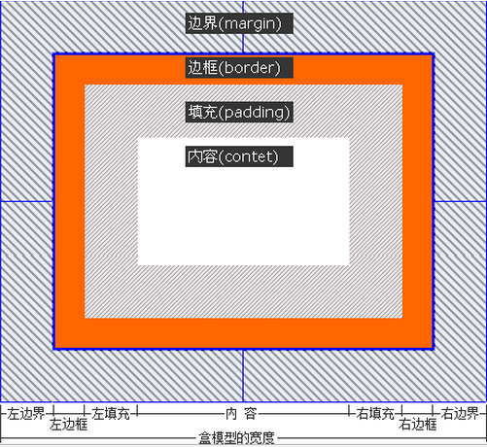
 |  | 元素的 padding 控制元素与其边框 border 之间的距离。
 |  |  | CSS 允许你使用 padding-top、padding-right、padding-bottom 和 padding-left属性来控制元素四个方向的 padding。
 |  |  |  | 你还可以集中起来指定它们，如下所示：padding: 10px 20px 10px 20px;这四个值以顺时针方式排列：顶部、右侧、底部、左侧，简称：上右下左。
 |  | 元素的 margin （外边距）控制元素 border （边框）和周围元素实际所占空间的距离。
 |  |  | CSS 允许你使用 margin-top、margin-right、margin-bottom 和 margin-left 属性来控制元素四个方向的margin。
 |  |  |  | 你还可以集中起来指定它们，如下所示：margin: 10px 20px 10px 20px;这四个值以顺时针方式排列：顶部、右侧、底部、左侧，简称：上右下左。
 |  |  | 如果将一个元素的 margin 设置为负值，则元素将会变大。

 | CSS3 简介
 | 对CSS3已完全向后兼容，所以你就不必改变现有的设计。浏览器将永远支持CSS2。

 | CSS3 模块

 | CSS3被拆分为"模块"。旧规范已拆分成小块，还增加了新的。
 | 一些最重要CSS3模块如下：
 | 选择器
 | 盒模型
 | 背景和边框
 | 文字特效
 | 2D/3D转换
 | 动画
 | 多列布局
 | 用户界面

 | CSS3 建议

 | W3C的CSS3规范仍在开发。
 | 但是，许多新的CSS3属性已在现代浏览器使用。

CSS 预处理器
 | 定义：
 | CSS 预处理器定义了一种新的语言，其基本思想是，用一种专门的编程语言，为 CSS 增加了一些编程的特性，将 CSS 作为目标生成文件，然后开发者就只要使用这种语言进行编码工作。
 | 通俗的说，“CSS 预处理器用一种专门的编程语言，进行 Web 页面样式设计，然后再编译成正常的 CSS 文件，以供项目使用。CSS 预处理器为 CSS 增加一些编程的特性，无需考虑浏览器的兼容性问题”，
 | 例如你可以在 CSS 中使用变量、简单的逻辑程序、函数（如右侧代码编辑器中就使用了变量$color）等等在编程语言中的一些基本特性，可以让你的 CSS 更加简洁、适应性更强、可读性更佳，更易于代码的维护等诸多好处。

 | 其它 CSS 预处理器语言：

 | CSS 预处理器技术已经非常的成熟，而且也涌现出了很多种不同的 CSS 预处理器语言，比如说：

 | Sass（SCSS）
 | LESS
 | Stylus
 | Turbine
 | Swithch CSS
 | CSS Cacheer
 | DT CSS

 | 如此之多的 CSS 预处理器，那么“我应该选择哪种 CSS 预处理器？”也相应成了最近网上的一大热门话题，在 Linkedin、Twitter、CSS-Trick、知乎以及各大技术论坛上，很多人为此争论不休。
 | 相比过去我们对是否应该使用 CSS 预处理器的话题而言，这已经是很大的进步了。
 | 到目前为止，在众多优秀的 CSS 预处理器语言中就属 Sass、LESS 和 Stylus 最优秀，讨论的也多，对比的也多。本教程将着重向大家介绍 CSS 预处理器中的 Sass。相信前端开发工程师会喜欢的。

分类
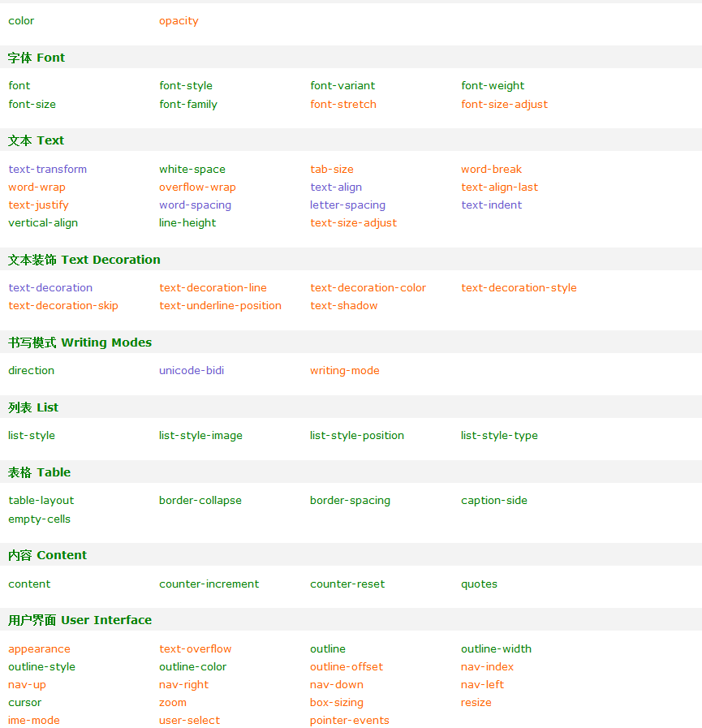
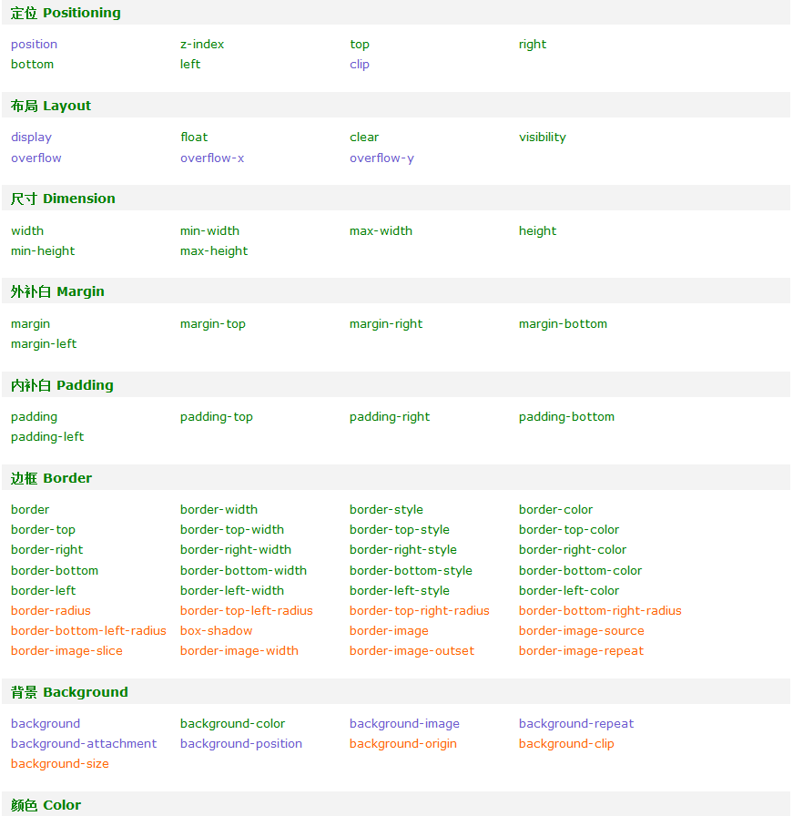
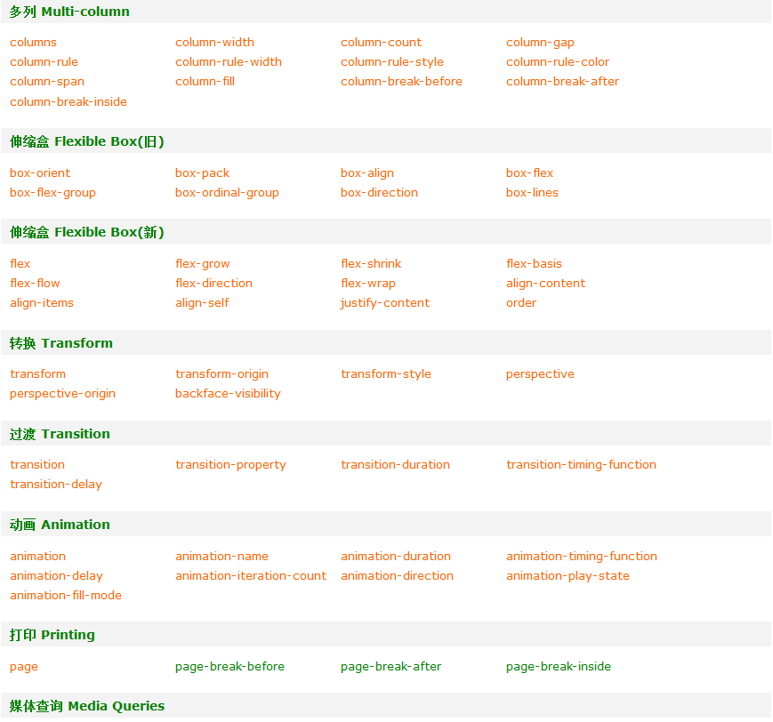
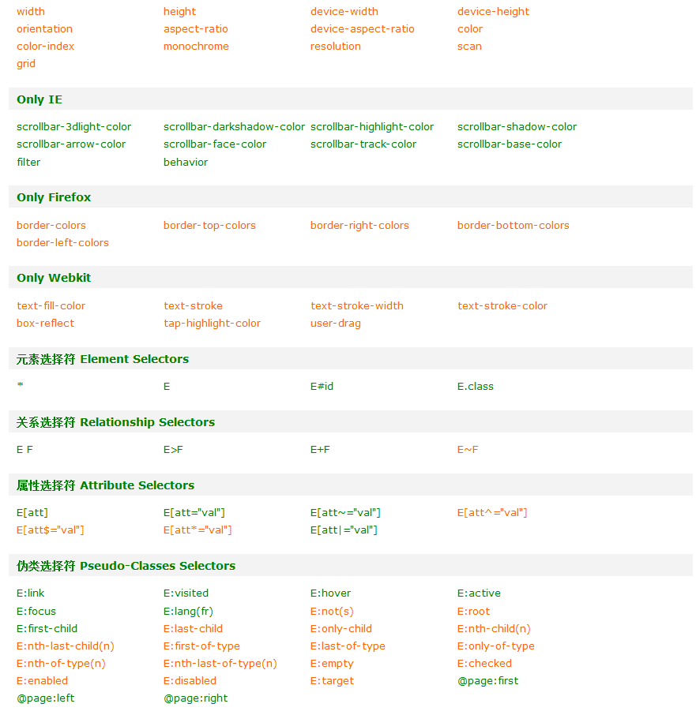
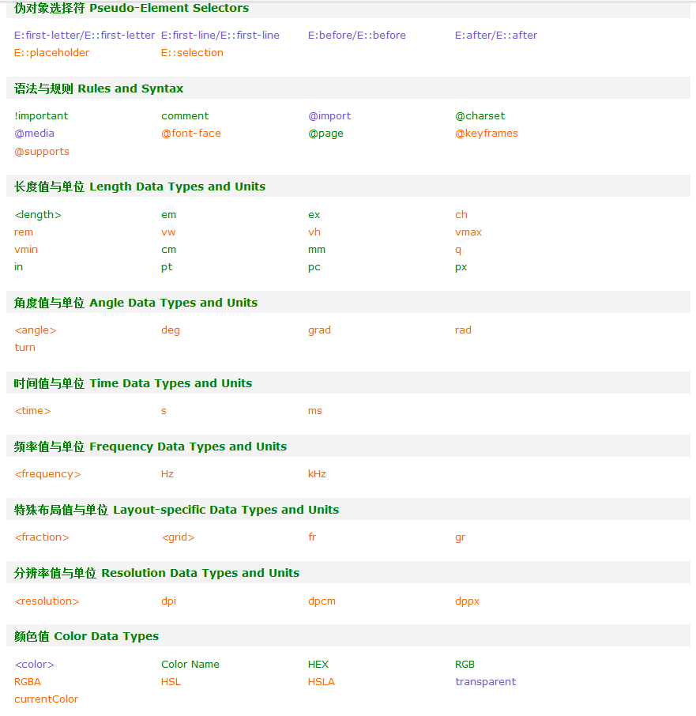
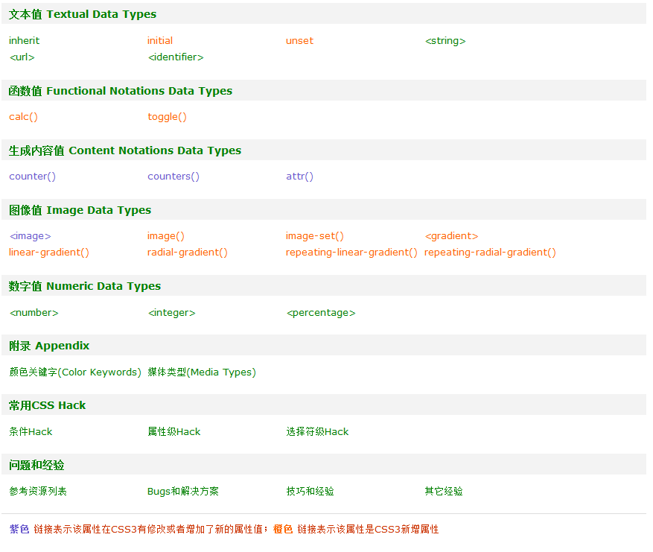
属性 Properties
 | 紫色 链接表示该属性在CSS3有修改或者增加了新的属性值；橙色 链接表示该属性是CSS3新增属性

 | 定位 Positioning
 |  | 属性 | 版本 | 继承性 | 描述
 |  | position | CSS2/3 | 无 | 检索对象的定位方式
 |  | z-index | CSS2 | 无 | 检索或设置对象的层叠顺序
 |  | top | CSS2 | 无 | 检索或设置对象参照相对物顶边界向下偏移位置。
 |  | right | CSS2 | 无 | 检索或设置对象参照相对物右边界向左偏移位置。
 |  | bottom | CSS2 | 无 | 检索或设置对象参照相对物底边界向上偏移位置。
 |  | left | CSS2 | 无 | 检索或设置对象参照相对物左边界向右偏移位置。
 |  | clip | CSS2/3 | 无 | 检索或设置对象的可视区域。区域外的部分是透明的

 | 布局 Layout
 |  | 属性 | 版本 | 继承性 | 描述
 |  | display | CSS2/3 | 无 | 设置或检索对象是否及如何显示
 |  | float | CSS1 | 无 | 该属性的值指出了对象是否及如何浮动。请参阅clear属性
 |  | clear | CSS1 | 无 | 该属性的值指出了不允许有浮动对象的边。请参阅float属性
 |  | visibility | CSS2 | 有 | 设置或检索是否显示对象。与display属性不同，此属性为隐藏的对象保留其占据的物理空间
 |  | overflow | CSS2/3 | 无 | 复合属性。检索或设置对象处理溢出内容的方式。
 |  | overflow-x | CSS2/3 | 无 | 检索或设置对象处理横向溢出内容的方式。
 |  | overflow-y | CSS2/3 | 无 | 检索或设置对象处理纵向溢出内容的方式。

 | 尺寸 Dimension
 |  | 属性 | 版本 | 继承性 | 描述
 |  | width | CSS1 | 无 | 检索或设置对象的宽度
 |  | min-width | CSS2 | 无 | 设置或检索对象的最小宽度
 |  | max-width | CSS2 | 无 | 设置或检索对象的最大宽度
 |  | height | CSS1 | 无 | 检索或设置对象的高度
 |  | min-height | CSS2 | 无 | 设置或检索对象的最小高度
 |  | max-height | CSS2 | 无 | 设置或检索对象的最大高度

 | 外补白 Margin
 |  | 属性 | 版本 | 继承性 | 描述
 |  | margin | CSS1 | 无 | 检索或设置对象四边的外延边距
 |  | margin-top | CSS1 | 无 | 检索或设置对象顶边的外延边距
 |  | margin-right | CSS1 | 无 | 检索或设置对象右边的外延边距
 |  | margin-bottom | CSS1 | 无 | 检索或设置对象底边的外延边距
 |  | margin-left | CSS1 | 无 | 检索或设置对象左边的外延边距

 | 内补白 Padding
 |  | 属性 | 版本 | 继承性 | 简介
 |  | padding | CSS1 | 无 | 检索或设置对象四边的内部边距
 |  | padding-top | CSS1 | 无 | 检索或设置对象顶边的内部边距
 |  | padding-right | CSS1 | 无 | 检索或设置对象右边的内部边距
 |  | padding-bottom | CSS1 | 无 | 检索或设置对象底边的内部边距
 |  | padding-left | CSS1 | 无 | 检索或设置对象左边的内部边距

 | 边框 Border
 |  | 属性 | 版本 | 继承性 | 描述
 |  | border | CSS1 | 无 | 复合属性。设置对象边框的特性
 |  | border-width | CSS1 | 无 | 设置或检索对象边框宽度
 |  | border-style | CSS1 | 无 | 设置或检索对象边框样式
 |  | border-color | CSS1 | 无 | 设置或检索对象边框颜色
 |  | border-top | CSS1 | 无 | 复合属性。设置对象顶边的特性
 |  | border-top-width | CSS1 | 无 | 设置或检索对象顶边宽度
 |  | border-top-style | CSS1 | 无 | 设置或检索对象顶边样式
 |  | border-top-color | CSS1 | 无 | 设置或检索对象顶边颜色
 |  | border-right | CSS1 | 无 | 复合属性。设置对象右边的特性
 |  | border-right-width | CSS1 | 无 | 设置或检索对象右边宽度
 |  | border-right-style | CSS1 | 无 | 设置或检索对象右边样式
 |  | border-right-color | CSS1 | 无 | 设置或检索对象右边颜色
 |  | border-bottom | CSS1 | 无 | 复合属性。设置对象底边的特性
 |  | border-bottom-width | CSS1 | 无 | 设置或检索对象底边宽度
 |  | border-bottom-style | CSS1 | 无 | 设置或检索对象底边样式
 |  | border-bottom-color | CSS1 | 无 | 设置或检索对象底边颜色
 |  | border-left | CSS1 | 无 | 复合属性。置对象左边的特性
 |  | border-left-width | CSS1 | 无 | 设置或检索对象左边宽度
 |  | border-left-style | CSS1 | 无 | 设置或检索对象左边样式
 |  | border-left-color | CSS1 | 无 | 设置或检索对象左边颜色
 |  | border-radius | CSS3 | 无 | 设置或检索对象使用圆角边框
 |  | border-top-left-radius | CSS3 | 无 | 设置或检索对象左上角圆角边框
 |  | border-top-right-radius | CSS3 | 无 | 设置或检索对象右上角圆角边框
 |  | border-bottom-right-radius | CSS3 | 无 | 设置或检索对象右下角圆角边框
 |  | border-bottom-left-radius | CSS3 | 无 | 设置或检索对象左下角圆角边框
 |  | box-shadow | CSS3 | 无 | 设置或检索对象阴影
 |  | border-image | CSS3 | 无 | 设置或检索对象的边框样式使用图像来填充
 |  | border-image-source | CSS3 | 无 | 设置或检索对象的边框是否用图像定义样式或图像来源路径
 |  | border-image-slice | CSS3 | 无 | 设置或检索对象的边框背景图的分割方式
 |  | border-image-width | CSS3 | 无 | 设置或检索对象的边框厚度
 |  | border-image-outset | CSS3 | 无 | 设置或检索对象的边框背景图的扩展
 |  | border-image-repeat | CSS3 | 无 | 设置或检索对象的边框图像的平铺方式

 | 背景 Background
 |  | 属性 | 版本 | 继承性 | 描述
 |  | background | CSS1/3 | 无 | 复合属性。设置或检索对象的背景特性
 |  | background-color | CSS1 | 无 | 设置或检索对象的背景颜色
 |  | background-image | CSS1/3 | 无 | 设置或检索对象的背景图像
 |  | background-repeat | CSS1/3 | 无 | 设置或检索对象的背景图像如何铺排填充
 |  | background-attachment | CSS1/3 | 无 | 设置或检索对象的背景图像是随对象内容滚动还是固定的
 |  | background-position | CSS1/3 | 无 | 设置或检索对象的背景图像位置
 |  | background-origin | CSS3 | 无 | 设置或检索对象的背景图像显示的原点
 |  | background-clip | CSS3 | 无 | 检索或设置对象的背景向外裁剪的区域
 |  | background-size | CSS3 | 无 | 检索或设置对象的背景图像的尺寸大小

 | 颜色 Color
 |  | 属性 | 版本 | 继承性 | 描述
 |  | color | CSS1 | 有 | 指定颜色。请参阅颜色值
 |  | opacity | CSS3 | 无 | 检索或设置对象的不透明度。

 | 字体 Font
 |  | 属性 | 版本 | 继承性 | 描述
 |  | font | CSS1/2 | 有 | 复合属性。设置或检索对象中的文本特性
 |  | font-style | CSS1 | 有 | 设置或检索对象中的字体样式
 |  | font-variant | CSS1 | 有 | 设置或检索对象中的文本是否为小型的大写字母
 |  | font-weight | CSS1 | 有 | 设置或检索对象中的文本字体的粗细
 |  | font-size | CSS1 | 有 | 设置或检索对象中的字体尺寸
 |  | font-family | CSS1 | 有 | 设置或检索用于对象中文本的字体名称序列
 |  | font-stretch | CSS3 | 有 | 设置或检索对象中的文字是否横向拉伸变形。
 |  | font-size-adjust | CSS3 | 有 | 设置或检索小写字母x的高度与对象文字字号的比率。

 | 文本 Text
 |  | 属性 | 版本 | 继承性 | 描述
 |  | text-transform | CSS1/3 | 有 | 检索或设置对象中的文本的大小写
 |  | white-space | CSS1 | 有 | 设置或检索对象内空格的处理方式
 |  | tab-size | CSS3 | 有 | 检索或设置对象中的制表符的长度
 |  | word-wrap | CSS3 | 有 | 设置或检索当内容超过指定容器的边界时是否断行
 |  | overflow-wrap | CSS3 | 有 | 设置或检索当内容超过指定容器的边界时是否断行
 |  | word-break | CSS3 | 有 | 设置或检索对象内文本的字内换行行为
 |  | text-align | CSS1/3 | 有 | 设置或检索对象中内容的水平对齐方式
 |  | text-align-last | CSS3 | 有 | 设置或检索一个块内的最后一行（包括块内仅有一行文本的情况，这时既是第一行也是最后一行）或者被强制打断的行的对齐方式
 |  | text-justify | CSS3 | 有 | 设置或检索对象内调整文本使用的对齐方式
 |  | word-spacing | CSS1/3 | 有 | 检索或设置对象中的单词之间的最小，最大和最佳间隙
 |  | letter-spacing | CSS1/3 | 有 | 检索或设置对象中的字符之间的最小，最大和最佳间隙
 |  | text-indent | CSS1/3 | 有 | 检索或设置对象中的文本的缩进
 |  | vertical-align | CSS1/2 | 无 | 设置或检索对象内容的垂直对其方式
 |  | line-height | CSS1 | 有 | 检索或设置对象的行高。即字体最底端与字体内部顶端之间的距离
 |  | text-size-adjust | CSS3 | 有 | 检索或设置移动端页面中对象文本的大小调整

 | 文本装饰 Text Decoration
 |  | 属性 | 版本 | 继承性 | 描述
 |  | text-decoration | CSS1/3 | 无 | 复合属性。检索或设置对象中的文本的装饰。
 |  | text-decoration-line | CSS3 | 无 | 检索或设置对象中的文本装饰线条的位置。
 |  | text-decoration-color | CSS3 | 无 | 检索或设置对象中的文本装饰线条的颜色。
 |  | text-decoration-style | CSS3 | 无 | 检索或设置对象中的文本装饰线条的形状。
 |  | text-decoration-skip | CSS3 | 有 | 检索或设置对象中的文本装饰线条必须略过内容中的哪些部分。
 |  | text-underline-position | CSS3 | 有 | 检索或设置对象中的下划线的位置。
 |  | text-shadow | CSS3 | 有 | 设置或检索对象中文本的文字是否有阴影及模糊效果

 | 书写模式 Writing Modes
 |  | 属性 | 版本 | 继承性 | 描述
 |  | direction | CSS2 | 有 | 检索或设置文本流的方向
 |  | unicode-bidi | CSS2 | 无 | 用于同一个页面里存在从不同方向读进的文本显示。与 <' direction '> 属性一起使用
 |  | writing-mode | CSS3 | 有 | 设置或检索对象的内容块固有的书写方向

 | 列表 List
 |  | 属性 | 版本 | 继承性 | 描述
 |  | list-style | CSS1 | 有 | 复合属性。设置列表项目相关内容
 |  | list-style-image | CSS1 | 有 | 设置或检索作为对象的列表项标记的图像
 |  | list-style-position | CSS1 | 有 | 设置或检索作为对象的列表项标记如何根据文本排列
 |  | list-style-type | CSS1/2 | 有 | 设置或检索对象的列表项所使用的预设标记

 | 表格 Table
 |  | 属性 | 版本 | 继承性 | 描述
 |  | table-layout | CSS2 | 无 | 设置或检索表格的布局算法
 |  | border-collapse | CSS2 | 有 | 设置或检索表格的行和单元格的边是合并在一起还是按照标准的HTML样式分开
 |  | border-spacing | CSS2 | 有 | 设置或检索当表格边框独立时，行和单元格的边框在横向和纵向上的间距
 |  | caption-side | CSS2 | 有 | 设置或检索表格的caption对象是在表格的那一边
 |  | empty-cells | CSS2 | 有 | 设置或检索当表格的单元格无内容时，是否显示该单元格的边框

 | 内容 Content
 |  | 属性 | 版本 | 继承性 | 描述
 |  | content | CSS2 | 无 | 用来和:after及:before伪元素一起使用，在对象前或后显示内容
 |  | counter-increment | CSS2 | 无 | 设定当一个selector发生时计数器增加的值
 |  | counter-reset | CSS2 | 无 | 将指定selector的计数器复位
 |  | quotes | CSS2 | 有 | 设置或检索对象内使用的嵌套标记

 | 用户界面 User Interface
 |  | 属性 | 版本 | 继承性 | 描述
 |  | appearance | CSS3 | 无 | 设置或检索外观按照本地默认样式
 |  | text-overflow | CSS3 | 无 | 当块容器overflow为非visible时，定义内联内容溢出其块容器是否截断或者添加(...)及自定义字符
 |  | outline | CSS2 | 无 | 复合属性。设置或检索对象外的线条轮廓
 |  | outline-width | CSS2 | 无 | 设置或检索对象外的线条轮廓的宽度
 |  | outline-style | CSS2 | 无 | 设置或检索对象外的线条轮廓的样式
 |  | outline-color | CSS2 | 无 | 设置或检索对象外的线条轮廓的颜色
 |  | outline-offset | CSS3 | 无 | 设置或检索对象外的线条轮廓偏移位置的数值
 |  | nav-index | CSS3 | 无 | 设置或检索对象的导航顺序。
 |  | nav-up | CSS3 | 无 | 设置或检索对象的导航方向。
 |  | nav-right | CSS3 | 无 | 设置或检索对象的导航方向。
 |  | nav-down | CSS3 | 无 | 设置或检索对象的导航方向。
 |  | nav-left | CSS3 | 无 | 设置或检索对象的导航方向。
 |  | cursor | CSS2 | 有 | 设置或检索在对象上移动的鼠标指针采用何种系统预定义的光标形状。
 |  | zoom | CSS3 | 有 | 设置或检索对象的缩放比例。
 |  | box-sizing | CSS3 | 无 | 设置或检索对象的盒模型组成模式。
 |  | resize | CSS3 | 无 | 设置或检索对象的区域是否允许用户缩放，调节元素尺寸大小。
 |  | ime-mode | CSS3 | 无 | 设置或检索是否允许用户激活输入中文，韩文，日文等的输入法（IME）状态。
 |  | user-select | CSS3 | 无 | 设置或检索是否允许用户选中文本。
 |  | pointer-events | CSS3 | 有 | 设置或检索在何时成为属性事件的target。

 | 多列 Multi-column
 |  | 属性 | 版本 | 继承性 | 描述
 |  | columns | CSS3 | 无 | 设置或检索对象的列数和每列的宽度。复合属性
 |  | column-width | CSS3 | 无 | 设置或检索对象每列的宽度
 |  | column-count | CSS3 | 无 | 设置或检索对象的列数
 |  | column-gap | CSS3 | 无 | 设置或检索对象的列与列之间的间隙
 |  | column-rule | CSS3 | 无 | 设置或检索对象的列与列之间的边框。复合属性
 |  | column-rule-width | CSS3 | 无 | 设置或检索对象的列与列之间的边框厚度。
 |  | column-rule-style | CSS3 | 无 | 设置或检索对象的列与列之间的边框样式。
 |  | column-rule-color | CSS3 | 无 | 设置或检索对象的列与列之间的边框颜色。
 |  | column-span | CSS3 | 无 | 设置或检索对象元素是否横跨所有列。
 |  | column-fill | CSS3 | 无 | 设置或检索对象所有列的高度是否统一。
 |  | column-break-before | CSS3 | 无 | 设置或检索对象之前是否断行。
 |  | column-break-after | CSS3 | 无 | 设置或检索对象之前是否断行。
 |  | column-break-inside | CSS3 | 无 | 设置或检索对象内部是否断行。

 | 伸缩盒 Flexible Box(旧)
 |  | 属性 | 版本 | 继承性 | 描述
 |  | box-orient | CSS3 | 无 | 设置或检索伸缩盒对象的子元素的排列方式。
 |  | box-pack | CSS3 | 无 | 设置或检索伸缩盒对象的子元素的对齐方式。请参阅box-align兄弟属性
 |  | box-align | CSS3 | 无 | 设置或检索伸缩盒对象的子元素的对齐方式。请参阅box-pack兄弟属性
 |  | box-flex | CSS3 | 无 | 设置或检索伸缩盒对象的子元素如何分配其剩余空间。
 |  | box-flex-group | CSS3 | 无 | 设置或检索伸缩盒对象的子元素的所属组。
 |  | box-ordinal-group | CSS3 | 无 | 设置或检索伸缩盒对象的子元素的显示顺序。
 |  | box-direction | CSS3 | 无 | 设置或检索伸缩盒对象的子元素的排列顺序是否反转。
 |  | box-lines | CSS3 | 无 | 设置或检索伸缩盒对象的子元素是否可以换行显示。

 | 伸缩盒 Flexible Box(新)
 |  | 属性 | 版本 | 继承性 | 描述
 |  | flex | CSS3 | 无 | 复合属性。设置或检索伸缩盒对象的子元素如何分配空间。
 |  | flex-grow | CSS3 | 无 | 设置或检索弹性盒的扩展比率。
 |  | flex-shrink | CSS3 | 无 | 设置或检索弹性盒的收缩比率
 |  | flex-basis | CSS3 | 无 | 设置或检索弹性盒伸缩基准值。
 |  | flex-flow | CSS3 | 无 | 复合属性。设置或检索伸缩盒对象的子元素排列方式。
 |  | flex-direction | CSS3 | 无 | 设置或检索伸缩盒对象的子元素在父容器中的位置。
 |  | flex-wrap | CSS3 | 无 | 设置或检索伸缩盒对象的子元素超出父容器时是否换行。
 |  | align-content | CSS3 | 无 | 设置或检索弹性盒堆叠伸缩行的对齐方式。
 |  | align-items | CSS3 | 无 | 设置或检索弹性盒子元素在侧轴（纵轴）方向上的对齐方式。
 |  | align-self | CSS3 | 无 | 设置或检索弹性盒子元素自身在侧轴（纵轴）方向上的对齐方式。
 |  | justify-content | CSS3 | 无 | 设置或检索弹性盒子元素在主轴（横轴）方向上的对齐方式。
 |  | order | CSS3 | 无 | 设置或检索伸缩盒对象的子元素出現的順序。

 | 转换 Transform
 |  | 属性 | 版本 | 继承性 | 描述
 |  | transform | CSS3 | 无 | 检索或设置对象的变换
 |  | transform-origin | CSS3 | 无 | 检索或设置对象中的变换所参照的原点
 |  | transform-style | CSS3 | 无 | 指定某元素的子元素是否位于三维空间内
 |  | perspective | CSS3 | 无 | 指定观察者与「z=0」平面的距离
 |  | perspective-origin | CSS3 | 无 | 指定透视点的位置
 |  | backface-visibility | CSS3 | 无 | 指定元素背面面向用户时是否可见

 | 过渡 Transition
 |  | 属性 | 版本 | 继承性 | 描述
 |  | transition | CSS3 | 无 | 复合属性。检索或设置对象变换时的过渡效果
 |  | transition-property | CSS3 | 无 | 检索或设置对象中的参与过渡的属性
 |  | transition-duration | CSS3 | 无 | 检索或设置对象过渡的持续时间
 |  | transition-timing-function | CSS3 | 无 | 检索或设置对象中过渡的类型
 |  | transition-delay | CSS3 | 无 | 检索或设置对象延迟过渡的时间

 | 动画 Animation
 |  | 属性 | 版本 | 继承性 | 描述
 |  | animation | CSS3 | 无 | 复合属性。检索或设置对象所应用的动画特效
 |  | animation-name | CSS3 | 无 | 检索或设置对象所应用的动画名称
 |  | animation-duration | CSS3 | 无 | 检索或设置对象动画的持续时间
 |  | animation-timing-function | CSS3 | 无 | 检索或设置对象动画的过渡类型
 |  | animation-delay | CSS3 | 无 | 检索或设置对象动画延迟的时间
 |  | animation-iteration-count | CSS3 | 无 | 检索或设置对象动画的循环次数
 |  | animation-direction | CSS3 | 无 | 检索或设置对象动画在循环中是否反向运动
 |  | animation-play-state | CSS3 | 无 | 检索或设置对象动画的状态
 |  | animation-fill-mode | CSS3 | 无 | 检索或设置对象动画时间之外的状态

 | 打印 Printing
 |  | 属性 | 版本 | 继承性 | 描述
 |  | page | CSS3 | 无 | 检索或指定显示对象容器时使用的页面类型。
 |  | page-break-before | CSS2 | 无 | 检索或设置对象之前出现的页分割符。
 |  | page-break-after | CSS2 | 无 | 检索或设置对象之后出现的页分割符。
 |  | page-break-inside | CSS2 | 无 | 检索或设置对象容器内部出现的页分割符。

 | 媒体查询 Media Queries
 |  | 媒体特性 | 取值 | 接受min/max | 描述
 |  | width | <length> | yes | 定义输出设备中的页面可见区域宽度
 |  | height | <length> | yes | 定义输出设备中的页面可见区域高度
 |  | device-width | <length> | yes | 定义输出设备的屏幕可见宽度
 |  | device-height | <length> | yes | 定义输出设备的屏幕可见高度
 |  | orientation | portrait | landscape | no | 定义'height'是否大于或等于'width'。值portrait代表是，landscape代表否
 |  | aspect-ratio | <ratio> | yes | 定义'width'与'height'的比率
 |  | device-aspect-ratio | <ratio> | yes | 定义'device-width'与'device-height'的比率。如常见的显示器比率：4/3, 16/9, 16/10
 |  | color | <integer> | yes | 定义每一组输出设备的彩色原件个数。如果不是彩色设备，则值等于0
 |  | color-index | <integer> | yes | 定义在输出设备的彩色查询表中的条目数。如果没有使用彩色查询表，则值等于0
 |  | monochrome | <integer> | yes | 定义在一个单色框架缓冲区中每像素包含的单色原件个数。如果不是单色设备，则值等于0
 |  | resolution | <resolution> | yes | 定义设备的分辨率。如：96dpi, 300dpi, 118dpcm
 |  | scan | progressive | interlace | no | 定义电视类设备的扫描工序
 |  | grid | <integer> | no | 用来查询输出设备是否使用栅格或点阵。只有1和0才是有效值，1代表是，0代表否

 | Only IE
 |  | 属性 | 版本 | 继承性 | 描述
 |  | scrollbar-3dlight-color | CSS1 | 有 | 检索或设置对象滚动条3d亮色阴影边框(threedlightshadow)的外观颜色。
 |  | scrollbar-darkshadow-color | CSS1 | 有 | 检索或设置对象滚动条3d暗色阴影边框(threeddarkshadow)的外观颜色。
 |  | scrollbar-highlight-color | CSS1 | 有 | 检索或设置对象滚动条3d高亮边框(threedhighlight)的外观颜色。
 |  | scrollbar-shadow-color | CSS1 | 有 | 检索或设置对象滚动条3d阴影边框(threedshadow)的外观颜色。
 |  | scrollbar-arrow-color | CSS1 | 有 | 检索或设置对象滚动条方向箭头的颜色。当滚动条出现但不可用时，此属性失效。
 |  | scrollbar-face-color | CSS1 | 有 | 检索或设置对象滚动条3D表面的(threedface)的外观颜色。
 |  | scrollbar-track-color | CSS1 | 有 | 检索或设置对象滚动条拖动区域的外观颜色。
 |  | scrollbar-base-color | CSS1 | 有 | 检索或设置对象滚动条基准颜色，其它界面颜色将据此自动调整。
 |  | filter | CSS1 | 无 | 设置或检索对象所应用的滤镜效果。
 |  | behavior | CSS1 | 无 | 设置或检索对象的DHTML行为。

 | Only Firefox
 |  | 属性 | 版本 | 继承性 | 描述
 |  | border-colors | CSS3 | 无 | 设置或检索对象边框的多重颜色
 |  | border-top-colors | CSS3 | 无 | 设置或检索对象顶边的多重颜色
 |  | border-right-colors | CSS3 | 无 | 设置或检索对象右边的多重颜色
 |  | border-bottom-colors | CSS3 | 无 | 设置或检索对象底边的多重颜色
 |  | border-left-colors | CSS3 | 无 | 设置或检索对象左边的多重颜色

 | Only Webkit
 |  | 属性 | 版本 | 继承性 | 描述
 |  | text-fill-color | CSS3 | 有 | 设置或检索对象中的文字填充颜色
 |  | text-stroke | CSS3 | 有 | 复合属性。设置或检索对象中的文字的描边
 |  | text-stroke-width | CSS3 | 有 | 设置或检索对象中的文字的描边厚度
 |  | text-stroke-color | CSS3 | 有 | 设置或检索对象中的文字的描边颜色
 |  | box-reflect | CSS3 | 有 | 设置或检索对象的倒影
 |  | tap-highlight-color | CSS3 | 无 | 设置或检索对象轻按时高亮
 |  | user-drag | CSS3 | 无 | 设置或检索一个元素可以被拖拽，而不它的内容
选择符Selectors
 | 元素选择符 Element Selectors
 |  | 选择符 | 名称 | 版本 | 描述
 |  | * | 通配选择符(Universal Selector) | CSS2 | 所有元素对象。
 |  | E | 类型选择符(Type Selector) | CSS1 | 以文档语言对象类型作为选择符。
 |  | E#myid | id选择符(ID Selector) | CSS1 | 以唯一标识符id属性等于myid的E对象作为选择符。
 |  | E.myclass | class选择符(Class Selector) | CSS1 | 以class属性包含myclass的E对象作为选择符。

 | 关系选择符 Relationship Selectors
 |  | 选择符 | 名称 | 版本 | 描述
 |  | E F | 包含选择符(Descendant combinator) | CSS1 | 选择所有被E元素包含的F元素。
 |  | E>F | 子选择符(Child combinator) | CSS2 | 选择所有作为E元素的子元素F。
 |  | E+F | 相邻选择符(Adjacent sibling combinator) | CSS2 | 选择紧贴在E元素之后F元素。
 |  | E~F | 兄弟选择符(General sibling combinator) | CSS3 | 选择E元素所有兄弟元素F。

 | 属性选择符 Attribute Selectors
 |  | 选择符 | 版本 | 描述
 |  | E[att] | CSS2 | 选择具有att属性的E元素。
 |  | E[att="val"] | CSS2 | 选择具有att属性且属性值等于val的E元素。
 |  | E[att~="val"] | CSS2 | 选择具有att属性且属性值为一用空格分隔的字词列表，其中一个等于val的E元素。
 |  | E[att^="val"] | CSS3 | 选择具有att属性且属性值为以val开头的字符串的E元素。
 |  | E[att$="val"] | CSS3 | 选择具有att属性且属性值为以val结尾的字符串的E元素。
 |  | E[att*="val"] | CSS3 | 选择具有att属性且属性值为包含val的字符串的E元素。
 |  | E[att|="val"] | CSS2 | 选择具有att属性且属性值为以val开头并用连接符"-"分隔的字符串的E元素，如果属性值仅为val，也将被选择。

 | 伪类选择符 Pseudo-Classes Selectors
 |  | 选择符 | 版本 | 描述
 |  | E:link | CSS1 | 设置超链接a在未被访问前的样式。
 |  | E:visited | CSS1 | 设置超链接a在其链接地址已被访问过时的样式。
 |  | E:hover | CSS1/2 | 设置元素在其鼠标悬停时的样式。
 |  | E:active | CSS1/2 | 设置元素在被用户激活（在鼠标点击与释放之间发生的事件）时的样式。
 |  | E:focus | CSS1/2 | 设置元素在成为输入焦点（该元素的onfocus事件发生）时的样式。
 |  | E:lang(fr) | CSS2 | 匹配使用特殊语言的E元素。
 |  | E:not(s) | CSS3 | 匹配不含有s选择符的元素E。
 |  | E:root | CSS3 | 匹配E元素在文档的根元素。
 |  | E:first-child | CSS2 | 匹配父元素的第一个子元素E。
 |  | E:last-child | CSS3 | 匹配父元素的最后一个子元素E。
 |  | E:only-child | CSS3 | 匹配父元素仅有的一个子元素E。
 |  | E:nth-child(n) | CSS3 | 匹配父元素的第n个子元素E。
 |  | E:nth-last-child(n) | CSS3 | 匹配父元素的倒数第n个子元素E。
 |  | E:first-of-type | CSS3 | 匹配同类型中的第一个同级兄弟元素E。
 |  | E:last-of-type | CSS3 | 匹配同类型中的最后一个同级兄弟元素E。
 |  | E:only-of-type | CSS3 | 匹配同类型中的唯一的一个同级兄弟元素E。
 |  | E:nth-of-type(n) | CSS3 | 匹配同类型中的第n个同级兄弟元素E。
 |  | E:nth-last-of-type(n) | CSS3 | 匹配同类型中的倒数第n个同级兄弟元素E。
 |  | E:empty | CSS3 | 匹配没有任何子元素（包括text节点）的元素E。
 |  | E:checked | CSS3 | 匹配用户界面上处于选中状态的元素E。(用于input type为radio与checkbox时)
 |  | E:enabled | CSS3 | 匹配用户界面上处于可用状态的元素E。
 |  | E:disabled | CSS3 | 匹配用户界面上处于禁用状态的元素E。
 |  | E:target | CSS3 | 匹配相关URL指向的E元素。
 |  | @page:first | CSS2 | 设置页面容器第一页使用的样式。仅用于@page规则
 |  | @page:left | CSS2 | 设置页面容器位于装订线左边的所有页面使用的样式。仅用于@page规则
 |  | @page:right | CSS2 | 设置页面容器位于装订线右边的所有页面使用的样式。仅用于@page规则

 | 伪对象选择符 Pseudo-Element Selectors
 |  | 选择符 | 版本 | 描述
 |  | E:first-letter/E::first-letter | CSS1/3 | 设置对象内的第一个字符的样式。
 |  | E:first-line/E::first-line | CSS1/3 | 设置对象内的第一行的样式。
 |  | E:before/E::before | CSS2/3 | 设置在对象前（依据对象树的逻辑结构）发生的内容。用来和content属性一起使用
 |  | E:after/E::after | CSS2/3 | 设置在对象后（依据对象树的逻辑结构）发生的内容。用来和content属性一起使用
 |  | E::placeholder | CSS3 | 设置对象文字占位符的样式。
 |  | E::selection | CSS3 | 设置对象被选择时的颜色。
 |  | * CSS3将伪对象选择符(Pseudo-Element Selectors)前面的单个冒号(:)修改为双冒号(::)用以区别伪类选择符(Pseudo-Classes Selectors)，但以前的写法仍然有效。
语法与规则 Rules and Syntax
 | 语法与规则 Rules and Syntax
 |  | 名称 | 版本 | 描述
 |  | !important | CSS1 | 提升指定样式条目的应用优先权。
 |  | /*comment*/ | CSS1 | CSS中的注释 /* 这里是注释内容 */
 |  | @import | CSS1/3 | 指定导入的外部样式表及目标媒体。该规则必须在样式表头部最先声明
 |  | @charset | CSS2 | 在外部样式表文件内使用。指定该样式表使用的字符编码。
 |  | @media | CSS2/3 | 指定样式表规则用于指定的媒体类型和条件。
 |  | @font-face | CSS3 | 设置嵌入HTML文档的OpenType字体。
 |  | @page | CSS2 | 设置页面容器的版式，方向，边空等。
 |  | @keyframes | CSS3 | 指定动画名称和动画效果。
 |  | @supports | CSS3 | 检测是否支持某特性。

取值与单位 Values and Units

 | 长度值与单位 Length Data Types and Units

 | <length>
 | em
 | ex
 | ch
 | rem
 | vw
 | vh
 | vmax
 | vmin
 | cm
 | mm
 | q
 | in
 | pt
 | pc
 | px

 | 角度值与单位 Angle Data Types and Units

 | <angle>
 | deg
 | grad
 | rad
 | turn

 | 时间值与单位 Time Data Types and Units

 | <time>
 | s
 | ms

 | 频率值与单位 Frequency Data Types and Units

 | <frequency>
 | Hz
 | kHz

 | 特殊布局值与单位 Layout-specific Data Types and Units

 | <fraction>
 | <grid>
 | fr
 | gr

 | 分辨率值与单位 Resolution Data Types and Units

 | <resolution>
 | dpi
 | dpcm
 | dppx

 | 颜色值 Color Data Types

 | <color>
 | Color Name
 | HEX
 | RGB
 | RGBA
 | HSL
 | HSLA
 | transparent
 | currentColor

 | 文本值 Textual Data Types

 | inherit
 | initial
 | unset
 | <string>
 | <url>
 | <identifier>

 | 函数值 Functional Notations Data Types

 | calc()
 | toggle()

 | 生成内容值 Content Notations Data Types

 | counter()
 | counters()
 | attr()

 | 图像值 Image Data Types

 | <image>
 | image()
 | image-set()
 | <gradient>
 | linear-gradient()
 | radial-gradient()
 | repeating-linear-gradient()
 | repeating-radial-gradient()

 | 数字值 Numeric Data Types

 | <number>
 | <integer>
 | <percentage>
附录 Appendix
 | 附录 Appendix

 |  | 颜色关键字(Color Keywords)
 |  | 媒体类型(Media Types)

 | 常用CSS Hack

 |  | 条件Hack
 |  | 属性级Hack
 |  | 选择符级Hack

 | 问题和经验

 |  | 参考资源列表
 |  | Bugs和解决方案
 |  | 技巧和经验
 |  | 其它经验

清单截图：

例子
示例1：
 | #boxshadow::after {
 | content: '';
 | position: absolute;
 | z-index: -1; /* hide shadow behind image */
 | box-shadow: 0 15px 20px rgba(0, 0, 0, 0.3);
 | width: 70%;
 | left: 15%; /* one half of the remaining 30% */
 | height: 100px;
 | bottom: 0;
 | }

示例2：旋转效果
 | index.html

 | style.css

 | body{
 | background:#000; //页面背景色
 | }

 | h1 {
 | text-align:center; //文字对齐：居中
 | color:#fff; //文字颜色：白色
 |  | font-size:48px; //文字大小
 | font-family: 'Fruktur', cursive; //字体
 | text-shadow: 1px 1px 1px #ccc, //字体阴影
 | 0 0 10px #fff,
 | 0 0 20px #fff,
 | 0 0 30px #fff,
 | 0 0 40px #ff00de,
 | 0 0 70px #ff00de,
 | 0 0 80px #ff00de,
 | 0 0 100px #ff00de,
 | 0 0 150px #ff00de;

 |  | transform-style: preserve-3d; //3D展示
 |  | -moz-transform-style: preserve-3d;
 |  | -webkit-transform-style: preserve-3d;
 |  | -ms-transform-style: preserve-3d;
 |  | -o-transform-style: preserve-3d;

 | animation: run ease-in-out 9s infinite; //动画
 | -moz-animation: run ease-in-out 9s infinite ;
 | -webkit-animation: run ease-in-out 9s infinite;
 | -ms-animation: run ease-in-out 9s infinite;

 | -o-animation: run ease-in-out 9s infinite;
 | }

 | @keyframes run {
 | 0% {
 | transform:rotateX(-5deg) rotateY(0); //2D或3D转换
 | }
 | 50% {
 | transform:rotateX(0) rotateY(180deg);
 |  |  | text-shadow: 1px 1px 1px #ccc,
 | 0 0 10px #fff,
 | 0 0 20px #fff,
 | 0 0 30px #fff,
 | 0 0 40px #3EFF3E,
 | 0 0 70px #3EFFff,
 | 0 0 80px #3EFFff,
 | 0 0 100px #3EFFee,
 | 0 0 150px #3EFFee;

 | }
 | 100% {
 | transform:rotateX(5deg) rotateY(360deg);
 | }
 | }

 | @-moz-keyframes run {
 | 0% {
 | -moz-transform:rotateX(-5deg) rotateY(0);

 | }
 | 50% {
 | -moz-transform:rotateX(0) rotateY(180deg);
 |  |  | text-shadow: 1px 1px 1px #ccc,
 | 0 0 10px #fff,
 | 0 0 20px #fff,
 | 0 0 30px #fff,
 | 0 0 40px #3EFF3E,
 | 0 0 70px #3EFFff,
 | 0 0 80px #3EFFff,
 | 0 0 100px #3EFFee,
 | 0 0 150px #3EFFee;

 | }
 | 100% {
 | -moz-transform:rotateX(5deg) rotateY(360deg);
 | }
 | }

 | @-webkit-keyframes run {
 | 0% {
 | -webkit-transform:rotateX(-5deg) rotateY(0);

 | }
 | 50% {
 | -webkit-transform:rotateX(0) rotateY(180deg);
 |  |  | text-shadow: 1px 1px 1px #ccc,
 | 0 0 10px #fff,
 | 0 0 20px #fff,
 | 0 0 30px #fff,
 | 0 0 40px #3EFF3E,
 | 0 0 70px #3EFFff,
 | 0 0 80px #3EFFff,
 | 0 0 100px #3EFFee,
 | 0 0 150px #3EFFee;

 | }
 | 100% {
 | -webkit-transform:rotateX(5deg) rotateY(360deg);
 | }
 | }
 | @-ms-keyframes run {
 | 0% {
 | -ms-transform:rotateX(-5deg) rotateY(0);

 | }
 | 50% {
 | -ms-transform:rotateX(0) rotateY(180deg);

 | }
 | 100% {
 | -ms-transform:rotateX(5deg) rotateY(360deg);
 | }
 | }

 | </style>

示例3：多拉A梦旋转效果
 | index.html


 | <!doctype html>
 | <html><head>
 | <meta http-equiv="Content-Type" content="text/html; charset=UTF-8" />
 | <title>CSS3-Demo</title>
 | <link href="style.css" rel="stylesheet" type="text/css">
 | </head>
 | <body>

 | <div id="stage">
 | <div id="doraemon">
 | <div id="face">
 | <div id="head_light"></div>
 | <div id="eyes">
 | <div class="eye eye_left"></div>
 | <div class="black_eye black_left"></div>
 | <div class="eye eye_right"></div>
 | <div class="black_eye black_right"></div>
 | </div>
 | <div id="base">
 | <div id="base_white"></div>
 | <div id="nose">
 | <div id="nose_light"></div>
 | </div>
 | <div id="nose_line"></div>
 | <div id="mouth"></div>
 | <div id="mouth_rewrite"></div>
 | <div id="firefox_mouth"></div>
 | <div class="whiskers whi_right_top rotate160"></div>
 | <div class="whiskers whi_right"></div>
 | <div class="whiskers whi_right_bottom rotate20"></div>
 | <div class="whiskers whi_left_top rotate20"></div>
 | <div class="whiskers whi_left"></div>
 | <div class="whiskers whi_left_bottom rotate160"></div>
 | </div>
 | </div>
 | <div id="choker">
 | <div id="belt"></div>
 | <div id="bell">
 | <div id="bell_line"></div>
 | <div id="bell_circle"></div>
 | <div id="bell_under"></div>
 | <div id="bell_light"></div>
 | </div>
 | </div>
 | <div id="body">
 | <div id="doutai"></div>
 | <div class="base_white2 doutai_center"></div>
 | <div id="pocket">
 | <div id="circle"></div>
 | <div id="circle_rewrite"></div>
 | </div>
 | </div>
 | <div id="hand_right">
 | <div id="arm_right"></div>
 | <div class="hand_circle hand_right"></div>
 | <div class="arm_rewrite_right"></div>
 | </div>
 | <div id="hand_left">
 | <div id="arm_left"></div>
 | <div class="hand_circle hand_left"></div>
 | <div class="arm_rewrite_left"></div>
 | </div>
 | <div id="foot">
 | <div id="foot_left"></div>
 | <div id="foot_right"></div>
 | <div id="foot_rewrite"></div>
 | </div>
 | <div id="shadow_doutai_arm"></div>
 | <div id="shadow_doutai_left"></div>
 | <div id="shadow_doutai_right"></div>
 | <div id="shadow_belt"></div>
 | </div>
 | </div>
 | </body>
 | </html>

 | style.css
 | body{
 | background:#fff;
 | }

 | #stage{
 | -moz-perspective:500;
 | -webkit-perspective:500;
 | -ms-perspective:500;
 | -moz-perspective-origin:0% 0%;
 | -webkit-perspective-origin:0% 0%;
 |  | }

 | #doraemon{
 |  | position:absolute;
 |  | left:50px;
 |  | top:50px;
 |  | width:400px;
 | -webkit-transform-style: preserve-3d;
 | -moz-transform-style: preserve-3d;
 |  | transform-style: preserve-3d;
 | -webkit-transform: rotateX(0) rotateY(0) rotateZ(0);
 | -moz-transform: rotateX(0) rotateY(0) rotateZ(0);
 | transform: rotateX(0) rotateY(0) rotateZ(0);
 | -webkit-animation: run 5s infinite linear;
 |  | -moz-animation: run 5s infinite linear;
 |  |  | animation: run 5s infinite linear;
 | }

 | @-webkit-keyframes run {
 | 0% { -webkit-transform:rotateX(0) rotateY(0) rotatez(0) ;}
 | 25% { -webkit-transform:rotateX(30deg) rotateY(30deg) rotatez(30deg) ; }
 | 50% { -webkit-transform:rotateX(0deg) rotateY(0deg) rotatez(0) ; }
 | 75% { -webkit-transform:rotateX(-30deg) rotateY(-30deg) rotatez(-30deg) ; }
 | 100% { -webkit-transform:rotateX(0deg) rotateY(0) rotatez(0) ; }

 | }
 | @-moz-keyframes run {
 | 0% { -moz-transform:rotateX(0) rotateY(0) rotatez(0) ;}
 | 25% { -moz-transform:rotateX(30deg) rotateY(30deg) rotatez(30deg) ; }
 | 50% { -moz-transform:rotateX(0deg) rotateY(0deg) rotatez(0) ; }
 | 75% { -moz-transform:rotateX(-30deg) rotateY(-30deg) rotatez(-30deg) ; }
 | 100% { -moz-transform:rotateX(0deg) rotateY(0) rotatez(0) ; }
 | }
 | @-ms-keyframes run {
 | 0% { -ms-transform:rotateX(0) rotateY(0) rotatez(0) ;}
 | 25% { -ms-transform:rotateX(30deg) rotateY(30deg) rotatez(30deg) ; }
 | 50% { -ms-transform:rotateX(0deg) rotateY(0deg) rotatez(0) ; }
 | 75% { -ms-transform:rotateX(-30deg) rotateY(-30deg) rotatez(-30deg) ; }
 | 100% { -ms-transform:rotateX(0deg) rotateY(0) rotatez(0) ; }
 | }

 | #instr{
 |  | float:right;
 |  | width:400px;
 |  | font-size:14px;
 |  | border-left:2px solid black;
 |  | padding-left:20px;
 | }
 | #head_light{
 |  | width:50px;
 |  | height:50px;
 |  | transform: rotate(20deg);
 |  |  | -webkit-transform: rotate(20deg);
 |  |  | -moz-transform: rotate(20deg);
 |  |  | -o-transform: rotate(20deg);
 |  | box-shadow:80px 20px 50px #fff;
 |  |  | -webkit-box-shadow:80px 20px 55px #fff;
 |  |  | -moz-box-shadow:80px 20px 50px #fff;
 |  | border-radius:45px;
 |  |  | -webkit-border-radius:45px;
 |  |  | -moz-border-radius:60px;
 |  | position:absolute;
 |  | top:-20px;
 |  | left:170px;
 |  | opacity:0.5
 | }

 | #face{
 |  | position:relative;
 |  | width:310px;
 |  | height:300px;
 |  | border-radius:146px;
 | -webkit-border-radius:146px;
 | -moz-border-radius:146px;
 |  | background:#07beea;
 |  | background: -webkit-gradient(linear, right top, left bottom, from(#fff) ,color-stop(0.20, #07beea), color-stop(0.73, #10a6ce),color-stop(0.95, #000), to(#444));
 |  | background: -moz-linear-gradient(right top, #fff,#07beea 20%, #10a6ce 73% ,#000 95% ,#000 155%);
 |  | background-image: linear-gradient(to left bottom,#fff 0%,#07beea 20%, #10a6ce 73% ,#000 95% ,#000 155%);
 |  | border:#333 2px solid;
 |  | top:-15px;
 |  | box-shadow:-5px 10px 15px rgba(0,0,0,0.45);
 |  |  | -webkit-box-shadow:-5px 10px 15px rgba(0,0,0,0.45);
 |  |  | -moz-box-shadow:-5px 10px 15px rgba(0,0,0,0.45);

 | }

 | #base{
 |  | position:relative;
 |  | top:-5px;
 | }

 | #base_white{
 |  | position:absolute;
 |  | border:#000 2px solid;
 |  | width:264px;
 |  | height:196px;
 |  | border-radius: 150px 150px;
 |  |  | -webkit-border-radius: 150px 150px;
 |  |  | -moz-border-radius: 150px 150px;
 |  | background:#FFF;
 |  | background: -webkit-gradient(linear, right top, left bottom, from(#fff),color-stop(0.75,#fff),color-stop(0.83,#eee),color-stop(0.90,#999),color-stop(0.95,#444), to(#000));
 |  | background: -moz-linear-gradient(right top, #fff,#fff 75%, #eee 83%,#999 90%,#444 95%, #000);

 |  | z-index:1;
 |  | top:85px;
 |  | left:22px;
 | }

 | #eyes{
 |  | position:relative;
 |  | top:-5px;
 | }

 | div.eye{
 |  | position:absolute;
 |  | border-radius: 35px 35px;
 |  |  | -webkit-border-radius: 35px 35px;
 |  |  | -moz-border-radius: 35px 35px;
 |  | border:2px solid #000;
 |  | width:72px;
 |  | height:83px;
 |  | z-index:20;
 |  | background:#fff;
 | }

 | div.black_eye{
 |  | position:absolute;
 |  | width:15px;
 |  | height:15px;
 |  | border-radius:10px;
 |  |  | -webkit-border-radius:10px;
 |  |  | -moz-border-radius:10px;
 |  | background:#333;
 |  | z-index:21;
 | -webkit-animation:cate 1s infinite linear;

 | }

 | @-webkit-keyframes cate{
 |  | 0%{
 |  |  | margin:0 0 0 0;
 |  | }
 |  | 80% | {
 |  |  | margin:0px 0 0 0;
 |  | }
 |  | 85% | {
 |  |  | margin:-20px 0 0 0;
 |  | }
 |  | 90%{
 |  |  | margin:0 0 0 0;
 |  | }
 |  | 93%{
 |  |  | margin:0 0 0 7px;
 |  | }
 |  | 96%{
 |  |  | margin:0 0 0 10px;
 |  | }
 |  | 100%{
 |  |  | margin:0 0 0 4px;
 |  | }
 | }

 | @-moz-keyframes cate{
 |  | 0%{
 |  |  | margin:0 0 0 0;
 |  | }
 |  | 80% | {
 |  |  | margin:0px 0 0 0;
 |  | }
 |  | 85% | {
 |  |  | margin:-20px 0 0 0;
 |  | }
 |  | 90%{
 |  |  | margin:0 0 0 0;
 |  | }
 |  | 93%{
 |  |  | margin:0 0 0 7px;
 |  | }
 |  | 96%{
 |  |  | margin:0 0 0 10px;
 |  | }
 |  | 100%{
 |  |  | margin:0 0 0 4px;
 |  | }
 | }

 | @-ms-keyframes cate{
 |  | 0%{
 |  |  | margin:0 0 0 0;
 |  | }
 |  | 80% | {
 |  |  | margin:0px 0 0 0;
 |  | }
 |  | 85% | {
 |  |  | margin:-20px 0 0 0;
 |  | }
 |  | 90%{
 |  |  | margin:0 0 0 0;
 |  | }
 |  | 93%{
 |  |  | margin:0 0 0 7px;
 |  | }
 |  | 96%{
 |  |  | margin:0 0 0 10px;
 |  | }
 |  | 100%{
 |  |  | margin:0 0 0 4px;
 |  | }
 | }

 | div.black_left{
 |  | top:100px;
 |  | left:130px;
 | }

 | div.black_right{
 |  | top:100px;
 |  | left:170px;
 | }

 | div.eye_left{
 |  | top:45px;
 |  | left:82px;
 | }

 | div.eye_right{
 |  | top:45px;
 |  | left:156px;
 | }

 | #nose{
 |  | width:32px;
 |  | height:32px;
 |  | border:2px solid #000;
 |  | border-radius:50px;
 |  |  | -webkit-border-radius:50px;
 |  |  | -moz-border-radius:50px;
 |  | background:#c93e00;
 |  | position:absolute;
 |  | top:117px;
 |  | left:139px;
 |  | z-index:30;
 | }

 | #nose_light{
 |  | width:10px;
 |  | height:10px;
 |  | border-radius:5px;
 |  |  | -webkit-border-radius:5px;
 |  |  | -moz-border-radius:5px;
 |  | box-shadow:19px 8px 5px #fff;
 |  |  | -webkit-box-shadow:19px 8px 5px #fff;
 |  |  | -moz-box-shadow:19px 8px 5px #fff;
 |  | position:relative;
 |  | top:0px;
 |  | left:0px;
 | }

 | #nose_line{
 |  | background:#000;
 |  | width:4px;
 |  | height:100px;
 |  | top:125px;
 |  | left:156px;
 |  | position:absolute;
 | }

 | #nose_line{
 |  | background:#333;
 |  | width:3px;
 |  | height:100px;
 |  | top:140px;
 |  | left:155px;
 |  | position:absolute;
 |  |  | z-index:20;
 | }

 | #mouth{
 |  | width:240px;
 |  | height:500px;
 |  | border-bottom:3px solid #333;
 |  | border-radius:120px;
 |  |  | -webkit-border-radius:120px;
 |  |  | -moz-border-radius:120px;
 |  | position:absolute;
 |  | top:-263px;
 |  | left:36px;
 |  | z-index:10;
 | }

 | #mouth_rewrite{
 |  | background:#fff;
 |  | width:240px;
 |  | height:90px;
 |  | position:relative;
 |  | top:115px;
 |  | left:35px;
 |  | z-index:12;
 |  | border-radius:45px;
 |  |  | -webkit-border-radius:45px;
 |  |  | -moz-border-radius:60px;
 | }

 | #firefox_mouth, x:-moz-broken, x:last-of-type, x:indeterminate {
 |  | position:relative;
 |  | width:170px;
 |  | height:150px;
 |  | -moz-border-radius:85px;
 |  | z-index:11;
 |  | top:-3px;
 |  | left:70px;
 | }

 | .whiskers{
 |  | background:#333;
 |  | height:2px;
 |  | width:60px;
 |  | position:absolute;
 |  | z-index:20;
 | }
 | .whi_right{
 |  | top:165px;
 |  | left:210px;
 | }

 | .whi_right_top{
 |  | top:145px;
 |  | left:210px;
 | }

 | .whi_right_bottom{
 |  | top:185px;
 |  | left:210px;
 | }

 | .whi_left{
 |  | top:165px;
 |  | left:50px;
 | }
 | .whi_left_top{
 |  | top:145px;
 |  | left:50px;
 | }

 | .whi_left_bottom{
 |  | top:185px;
 |  | left:50px;
 | }

 | .rotate20{
 |  | transform: rotate(20deg);
 |  |  | -webkit-transform: rotate(20deg);
 |  |  | -moz-transform: rotate(20deg);
 |  |  | -o-transform: rotate(20deg);
 | }

 | .rotate160{
 |  | transform: rotate(160deg);
 |  |  | -webkit-transform: rotate(160deg);
 |  |  | -moz-transform: rotate(160deg);
 |  |  | -o-transform: rotate(160deg);
 | }

 | #choker{
 |  | position:relative;
 |  | top:-55px;
 |  | left:35px;
 |  | z-index:100;
 | }

 | #belt{
 |  | width:230px;
 |  | height:20px;
 |  | border:#000 solid 2px;
 |  | background:#ca4100;
 |  | background: -webkit-gradient(linear, left top, left bottom, from(#ca4100), to(#800400));
 |  | background: -moz-linear-gradient(top, #ca4100, #800400);
 |  | border-radius:10px;
 |  |  | -webkit-border-radius:10px;
 |  |  | -moz-border-radius:10px;
 |  |  | position:relative;
 |  | left:5px;
 | }

 | #bell{
 |  | width:40px;
 |  | height:40px;
 |  | border-radius:50px;
 |  |  | -webkit-border-radius:50px;
 |  |  | -moz-border-radius:50px;
 |  | border:2px solid #000;
 |  | background:#f9f12a;
 |  | background: -webkit-gradient(linear, left top, left bottom, from(#f9f12a),color-stop(0.5, #e9e11a), to(#a9a100));
 |  | background: -moz-linear-gradient(top, #f9f12a, #e9e11a 75%,#a9a100);
 |  | box-shadow:-5px 5px 10px rgba(0,0,0,0.25);
 |  |  | -webkit-box-shadow:-5px 3px 5px rgba(0,0,0,0.25);
 |  |  | -moz-box-shadow:-5px 5px 10px rgba(0,0,0,0.25);
 |  | position:relative;
 |  | top:-15px;
 |  | left:100px;
 | }

 | #bell_line{
 |  | width:36px;
 |  | height:2px;
 |  | background:#f9f12a;
 |  | border:#333 solid 2px;
 |  | position:relative;
 |  | top:10px;
 | }

 | #bell_circle{
 |  | width:12px;
 |  | height:10px;
 |  | border-radius:5px;
 |  |  | -webkit-border-radius:5px;
 |  |  | -moz-border-radius:5px;
 |  | background:#000;
 |  | position:relative;
 |  | top:14px;
 |  | left:14px;
 | }

 | #bell_under{
 |  | width:3px;
 |  | height:15px;
 |  | background:#000;
 |  | position:relative;
 |  | top:10px;
 |  | left:18px;
 | }

 | #bell_light{
 |  | width:10px;
 |  | height:10px;
 |  | border-radius:10px;
 |  |  | -webkit-border-radius:10px;
 |  |  | -moz-border-radius:10px;
 |  | box-shadow:19px 8px 5px #fff;
 |  |  | -webkit-box-shadow:19px 8px 5px #fff;
 |  |  | -moz-box-shadow:19px 8px 5px #fff;
 |  | position:relative;
 |  | opacity:0.7;
 |  | top:-35px;
 |  | left:5px;
 | }

 | #doutai{
 |  | position:absolute;
 |  | width:220px;
 |  | height:165px;
 |  | background:#07beea;
 |  | background: -webkit-gradient(linear, right top, left top, from(#07beea),color-stop(0.5, #0073b3),color-stop(0.75,#00b0e0), to(#0096be));
 |  | background: -moz-linear-gradient(right, #07beea, #0073b3 50%,#0096be 75%,#00b0e0 ,#0096be 100% ,#333 114%);
 |  | border:#333 2px solid;
 |  | top:262px;
 |  | left:46px;
 | }

 | div.base_white2{
 |  | position:absolute;
 |  | width:170px;
 |  | height:170px;
 |  | border-radius:85px;
 |  |  | -webkit-border-radius:85px;
 |  |  | -moz-border-radius:85px;
 |  | border:2px solid #000;
 |  | background:#FFF;
 |  | background: -webkit-gradient(linear, right top, left bottom, from(#fff),color-stop(0.75,#fff),color-stop(0.83,#eee),color-stop(0.90,#999),color-stop(0.95,#444), to(#000));
 |  | background: -moz-linear-gradient(right top, #fff,#fff 75%, #eee 83%,#999 90%,#444 95%, #000);
 | }

 | .doutai_center{
 |  | top:230px;
 |  | left:72px;
 | }

 | #circle{
 |  | position:relative;
 |  | width:130px;
 |  | height:130px;
 |  | border-radius:65px;
 |  |  | -webkit-border-radius:65px;
 |  |  | -moz-border-radius:65px;
 |  | background:#fff;
 |  | background: -webkit-gradient(linear, right top, left bottom, from(#fff),color-stop(0.70,#fff),color-stop(0.75,#f8f8f8),color-stop(0.80,#eee),color-stop(0.88,#ddd), to(#fff));
 |  | background: -moz-linear-gradient(right top, #fff, #fff 70%,#f8f8f8 75%,#eee 80%,#ddd 88% , #fff);
 |  | border:2px solid #000;
 |  | top:-120px;
 |  | left:92px;
 | }
 | #circle_rewrite{
 |  | position:relative;
 |  | width:134px;
 |  | height:60px;
 |  | background:#fff;
 |  | border-bottom:2px solid #000;
 |  | top:-250px;
 |  | left:92px;
 | }

 | #hand_right{
 |  | position:absolute;
 |  | top:272px;
 |  | left:248px;
 |  | width:100px;
 |  | height:100px;
 | }

 | #arm_right{
 |  | position:relative;
 |  | width:80px;
 |  | height:50px;
 |  | background:#07beea;
 |  | background: -webkit-gradient(linear, left top, left bottom, from(#07beea),color-stop(0.85,#07beea), to(#555));
 |  | background: -moz-linear-gradient(top, #07beea, #07beea 85%, #555);

 |  | border:solid 1px #000;
 |  | z-index:-1;
 |  | top:17px;
 |  | transform: rotate(35deg);
 |  |  | -webkit-transform: rotate(35deg);
 |  |  | -moz-transform: rotate(35deg);
 |  |  | -o-transform: rotate(35deg);
 |  | box-shadow:-10px 7px 10px rgba(0,0,0,0.35);
 |  |  | -webkit-box-shadow:-10px 7px 10px rgba(0,0,0,0.35);
 |  |  | -moz-box-shadow:-10px 7px 10px rgba(0,0,0,0.35);
 | }

 | #hand_left{
 |  | position:absolute;
 |  | top:272px;
 |  | left:-46px;
 |  | width:100px;
 |  | height:100px;
 | }

 | #arm_left{
 |  | position:relative;
 |  | width:80px;
 |  | height:50px;
 |  | background:#0096be;
 |  | border:solid 1px #000;
 |  | z-index:-1;
 |  | top:17px;
 |  | left:36px;
 |  | transform: rotate(145deg);
 |  |  | -webkit-transform: rotate(145deg);
 |  |  | -moz-transform: rotate(145deg);
 |  |  | -o-transform: rotate(145deg);
 |  | box-shadow:5px -7px 10px rgba(0,0,0,0.25);
 |  |  | -webkit-box-shadow:5px -7px 10px rgba(0,0,0,0.25);
 |  |  | -moz-box-shadow:5px -7px 10px rgba(0,0,0,0.25);
 | }

 | div.hand_circle{
 |  | position:absolute;
 |  | width:60px;
 |  | height:60px;
 |  | border-radius:30px;
 |  |  | -webkit-border-radius:30px;
 |  |  | -moz-border-radius:30px;
 |  | border:2px solid #000;
 |  | background:#fff;
 |  | background: -webkit-gradient(linear, right top, left bottom, from(#fff),color-stop(0.5,#fff),color-stop(0.70,#eee),color-stop(0.8,#ddd), to(#999));
 |  | background: -moz-linear-gradient(right top, #fff, #fff 50%, #eee 70%, #ddd 80%,#999);
 | }

 | .hand_right{
 |  | top:32px;
 |  | left:40px;
 | }

 | .arm_rewrite_right{
 |  | position:relative;
 |  | width:4px;
 |  | height:45px;
 |  | background:#07beea;
 |  | top:-51px;
 |  | left:18px;
 | }

 | .hand_left{
 |  | top:34px;
 |  | left:10px;
 | }

 | .arm_rewrite_left{
 |  | position:relative;
 |  | width:4px;
 |  | height:50px;
 |  | background:#0096be;
 |  | top:-52px;
 |  | left:92px;
 | }

 | #foot{
 |  | position:relative;
 |  | width:280px;
 |  | height:40px;
 |  | top:-141px;
 |  | left:20px;
 | }

 | #foot_left{
 |  | width:125px;
 |  | height:30px;
 |  | background:#fff;
 |  | background: -webkit-gradient(linear, right top, left bottom, from(#fff),color-stop(0.75,#fff),color-stop(0.85,#eee), to(#999));
 |  | background: -moz-linear-gradient(right top, #fff,#fff 75%, #eee 85%, #999);
 |  | border:solid 2px #333;
 |  | border-top-left-radius:80px;
 |  | border-bottom-left-radius:40px;
 |  | border-top-right-radius:60px;
 |  | border-bottom-right-radius:60px;
 |  |  | -webkit-border-top-left-radius:80px;
 |  |  | -webkit-border-bottom-left-radius:40px;
 |  |  | -webkit-border-top-right-radius:60px;
 |  |  | -webkit-border-bottom-right-radius:60px;
 |  |  | -moz-border-radius-topleft:80px;
 |  |  | -moz-border-radius-bottomleft:40px;
 |  |  | -moz-border-radius-topright:60px;
 |  |  | -moz-border-radius-bottomright:60px;
 |  | position:relative;
 |  | left:8px;
 |  | top:2px;
 |  | box-shadow:-6px 0px 10px rgba(0,0,0,0.35);
 |  |  | -webkit-box-shadow:-6px 0px 10px rgba(0,0,0,0.35);
 |  |  | -moz-box-shadow:-6px 0px 10px rgba(0,0,0,0.35);
 |  | z-index:-1;
 | }

 | #foot_right{
 |  | position:relative;
 |  | width:125px;
 |  | height:30px;
 |  | background:#fff;
 |  | background: -webkit-gradient(linear, right top, left bottom, from(#fff),color-stop(0.75,#fff),color-stop(0.85,#eee), to(#999));
 |  | background: -moz-linear-gradient(right top, #fff,#fff 75%, #eee 85%, #999);
 |  | border:solid 2px #333;
 |  | border-top-left-radius:60px;
 |  | border-bottom-left-radius:60px;
 |  | border-top-right-radius:80px;
 |  | border-bottom-right-radius:40px;
 |  |  | -webkit-border-top-left-radius:60px;
 |  |  | -webkit-border-bottom-left-radius:60px;
 |  |  | -webkit-border-top-right-radius:80px;
 |  |  | -webkit-border-bottom-right-radius:40px;
 |  |  | -moz-border-radius-topleft:60px;
 |  |  | -moz-border-radius-bottomleft:60px;
 |  |  | -moz-border-radius-topright:80px;
 |  |  | -moz-border-radius-bottomright:40px;
 |  | top:-32px;
 |  | left:141px;
 |  | box-shadow:-6px 0px 10px rgba(0,0,0,0.35);
 |  |  | -webkit-box-shadow:-6px 0px 10px rgba(0,0,0,0.35);
 |  |  | -moz-box-shadow:-6px 0px 10px rgba(0,0,0,0.35);
 |  | z-index:-1;
 | }

 | #foot_rewrite{
 |  | position:relative;
 |  | width:20px;
 |  | height:10px;
 |  | background:#fff;
 |  | background: -webkit-gradient(linear, right top, left bottom, from(#666),color-stop(0.83,#fff), to(#fff));
 |  | background: -moz-linear-gradient(right top, #666, #fff 83%, #fff);
 |  | top:-76px;
 |  | left:127px;
 |  | border-top:2px solid #000;
 |  | border-right:2px solid #000;
 |  | border-left:2px solid #000;
 |  | border-top-right-radius:40px;
 |  | border-top-left-radius:40px;
 |  |  | -webkit-border-top-right-radius:40px;
 |  |  | -webkit-border-top-left-radius:40px;
 |  |  | -moz-border-radius-topleft:40px;
 |  |  | -moz-border-radius-topright:40px;
 | }

 | #shadow_doutai_left{
 |  | width:30px;
 |  | height:200px;
 |  | box-shadow:-10px 10px 15px rgba(0,0,0,0.45);
 |  |  | -webkit-box-shadow:-10px 10px 15px rgba(0,0,0,0.45);
 |  |  | -moz-box-shadow:-10px 10px 15px rgba(0,0,0,0.45);
 |  | position:absolute;
 |  | top:250px;
 |  | left:46px;
 |  | z-index:-10;
 | }

 | #shadow_doutai_right{
 |  | width:30px;
 |  | height:200px;
 |  | box-shadow:10px 10px 15px rgba(0,0,0,0.35);
 |  |  | -webkit-box-shadow:10px 10px 25px rgba(0,0,0,0.35);
 |  |  | -moz-box-shadow:10px 10px 15px rgba(0,0,0,0.35);
 |  | position:absolute;
 |  | top:240px;
 |  | left:230px;
 |  | z-index:-10;
 | }

 | #shadow_doutai_arm{
 |  | width:85px;
 |  | height:165px;
 |  | box-shadow:-100px 10px 15px rgba(0,0,0,0.0);
 |  |  | -webkit-box-shadow:-100px 10px 15px rgba(0,0,0,0.25);
 |  |  | -moz-box-shadow:-100px 10px 15px rgba(0,0,0,0.25);
 |  | position:absolute;
 |  | top:230px;
 |  | left:113px;
 |  | z-index:10;
 |  | opacity:0.5;
 |  | transform: rotate(-20deg);
 |  |  | -webkit-transform: rotate(-20deg);
 |  |  | -moz-transform: rotate(-20deg);
 |  |  | -o-transform: rotate(-20deg);
 |  | border-bottom-left-radius:40px;
 |  |  | -webkit-border-bottom-left-radius:40px;
 |  |  | -moz-border-radius-bottomleft:40px;

 |  | border-top-left-radius:20px;
 |  |  | -webkit-border-top-left-radius:20px;
 |  |  | -moz-border-radius-topleft:20px;
 | }

 | #shadow_belt{
 |  | width:40px;
 |  | height:30px;
 |  | box-shadow:-100px 10px 15px rgba(0,0,0,0);
 |  |  | -webkit-box-shadow:-100px 10px 15px rgba(0,0,0,0.25);
 |  |  | -moz-box-shadow:-100px 10px 15px rgba(0,0,0,0.25);
 |  | position:absolute;
 |  | top:240px;
 |  | left:130px;
 |  | z-index:10;
 |  | border-bottom-left-radius:40px;
 |  |  | -webkit-border-bottom-left-radius:40px;
 |  |  | -moz-border-radius-bottomleft:40px;
 |  | z-index:300;
 | }

 | #arm_left:not(\*|*), .arm_rewrite_left:not(\*|*){
 |  | background:#07beea;
 | }

 | #arm_left, .arm_rewrite_left{
 |  | background:#07beea\9;
 |  | *background:#07beea;
 |  | _background:#07beea;
 | }

 | #kiji{
 |  | position:relative;
 |  | top:-150px;
 | }

示例：圆
 | 实心上半圆：
 | 方法：把高度(height)设为宽度（width）的一半，并且只设置左上角和右上角的半径与元素的高度一致（大于也是可以的）。

 | div{
 | height:50px;/*是width的一半*/
 | width:100px;
 | background:#9da;
 | border-radius:50px 50px 0 0;/*半径至少设置为height的值*/
 | }

 | 实心圆：
 | 方法：把宽度（width）与高度(height)值设置为一致（也就是正方形），并且四个圆角值都设置为它们值的一半。如下代码：

 | div{
 | height:100px;/*与width设置一致*/
 | width:100px;
 | background:#9da;
 | border-radius:50px;/*四个圆角值都设置为宽度或高度值的一半*/
 | }

 | 实心左半圆：
 | div.semi-circle{
 | height:100px;
 | width:50px;
 | background:#9da;
 | border-radius:50px 0px 0px 50px;
 | }

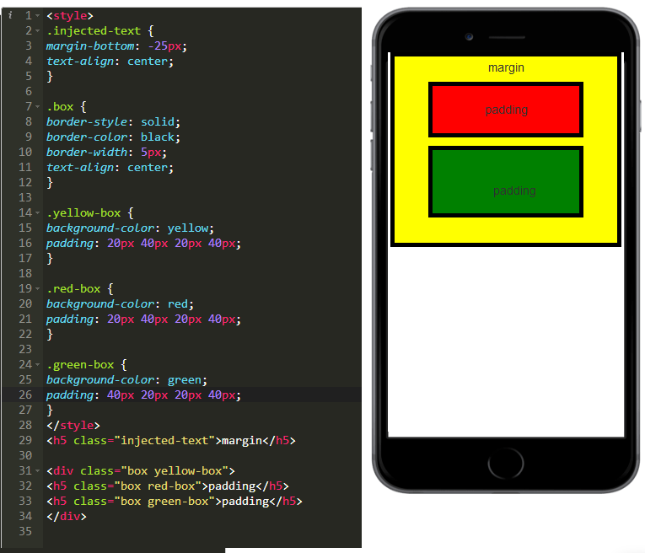
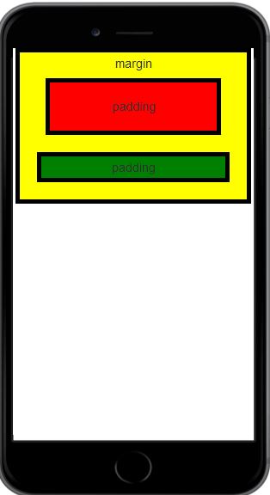
示例：
 | <style>
 | .injected-text {
 | margin-bottom: -25px;
 | text-align: center;
 | }

 | .box {
 | border-style: solid;
 | border-color: black;
 | border-width: 5px;
 | text-align: center;
 | }

 | .yellow-box {
 | background-color: yellow;
 | padding: 10px;
 | }

 | .red-box {
 | background-color: red;
 | padding: 20px;
 | margin: 20px;
 | }

 | .green-box {
 | background-color: green;
 | padding: 5px;
 | margin: 10px;
 | }
 | </style>
 | <h5 class="injected-text">margin</h5>

 | <div class="box yellow-box">
 | <h5 class="box red-box">padding</h5>
 | <h5 class="box green-box">padding</h5>
 | </div>

 | 我们的 "pink-text" class 覆盖了 body 元素的 CSS 声明！
 | 我们刚刚证明了我们的 class 会覆盖 body 元素的 CSS。所以下一个合乎情理的问题就是，我们可以怎样来覆盖我们的 pink-text class ？
 | 再创建一个名为 blue-text 的 CSS class，其颜色设置为蓝色的，确保它在 pink-text class 声明之下。
 | 除了 pink-text class 之外，你还可以将 blue-text class 应用到你的 h1 元素，让我们看看哪一个会被应用。
 | 如下例子所示，通过用空格分隔多个 class 属性，可让 HTML 元素应用多个 class 属性：
 | class="class1 class2"
 | 注意：在 HTML元素中列出这些 class 的顺序并不重要。
 | 然而，<style> 部分中的 class 声明的顺序是重要的，第二个声明将始终优先于第一个声明。因为 .blue-text 是第二个声明，它会覆盖 .pink-text 的属性。

 | 注意：你是否将这个css声明在pink-text class之上或之下无关紧要，因为id属性始终是具有更高的优先级。
 | 内联样式将覆盖style 中定义的所有 CSS声明。
 | 在许多情况下，您将使用CSS库。这些可能会意外覆盖您自己的CSS。所以当你绝对需要确定一个元素具有特定的CSS时，可以使用 !important。

 | id属性： |  |  | 内联样式：
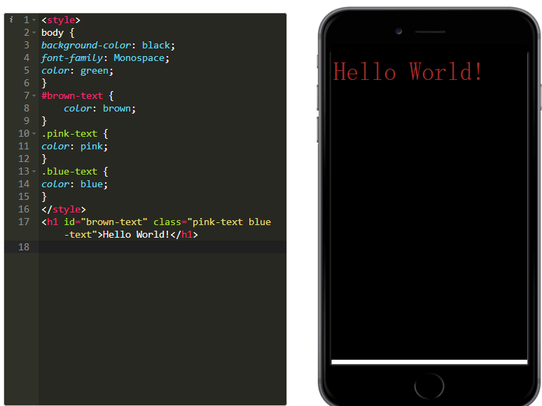
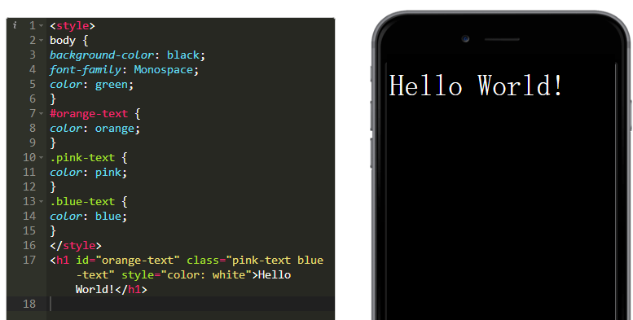

 | !important：
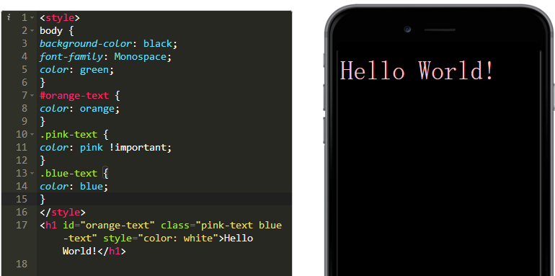

水平垂直居中的对象
 | <!DOCTYPE html>
 | <html lang="zh-cmn-Hans">
 | <head>
 | <meta charset="utf-8" />
 | <title>position_CSS参考手册_web前端开发参考手册</title>
 | <meta name="author" content="Joy Du(飘零雾雨), dooyoe@gmail.com, www.doyoe.com" />
 | <style>
 | #position {
 | position: absolute;
 | top: 50%;
 | left: 50%;
 | width: 150px;
 | height: 40px;
 | margin: -20px 0 0 -75px;
 | padding: 0 10px;
 | background: #eee;
 | line-height: 2.4;
 | }
 | </style>
 | </head>
 | <body>
 | <div id="position">水平垂直居中的对象</div>
 | </body>
 | </html>

 | 关于CSS居中的更多说明
 | .center表示要被居中的元素，.wrap 表示要居中的元素的父元素（包含.center元素的元素）。
 | 为了便于理解和叙述同一：
 | 对于文本内容居中的情况，.wrap就是指包含文字的元素（例如<i>文字</i> ，i标签就是.wrap ）。
 | 文本内容会在外部创建一个行框（line-box），可以将文本看作是一个（外框隐形）的行内元素 。
 | 将文本内容包含在一个容器中（‘父亲’），然后再将该容器在另一个容器（‘祖父’）内居中不看作是文本内容居中，而是该文本内容外部容器的居中（‘父亲’在’祖父‘内居中）。

 | 须知某些情况不设置元素宽高、边框色/背景，无法看出居中效果，也就无所谓居中与否。
 | 例如父容器不设置背景或边框，无法看出子元素是否居中，示例代码只是写出了该居中方法所需要的那部分样式 。
 | inline元素，准确来说，是不可替换（non-replace）的inline元素，不能设置竖直方向上的margin和padding，下不赘述。（margin同理）
 | 参看margin规定和padding规定 ，之所以不能设置margin/padding，是因为padding的值是根据目标元素的width计算出来的，而inline中的non-replace元素的width是不确定的。

 | CSS兼容性情况未作说明，具体自行查阅caniuse。
 | 推荐使用那些不必使用到精确数值（如50px，20rem这种情况，百分比值50%除外）的方法。

 | 行内内容的居中

 | 如何让一个容器的行内内容（文本和行内元素--inline/inlineblock）居中。（当然inline-block比较特殊，即有行内属性，又有块级属性）

 | text-align:center水平居中

 | 在块级元素上设置text-align:center，其内部的inline或inline-block的子元素以及文本内容会在父元素内居中。

 | line-height垂直居中

 | line-height设置了行间的距离（行高），将要居中的元素的line-heigth值设置为和其块级父元素的height值一样时，其内部内容会垂直居中。

 | 用于单行的行内元素的垂直居中

 | .wrap{
 | height:100px;
 | line-height: 100px;
 | }

 | 注意：
 | line-height不能使用负值
 | 在块级元素使用line-height是定义该元素基线之间的最小距离而不是最大距离。

 | vertical-align:middle垂直居中

 | vertical-align的使用效果要分为以下不同情况：

 | 行内元素inline/linline-block/inline-table内部内容的居中

 | 使用伪元素（也可以.wrap的父元素和兄弟元素进行居中，将下面代码中的.wrap::before换成.wrap的兄弟元素的选择器即可）

 | .wrap{
 | display:inline-block;
 | vertical-align: middle;
 | }
 | .wrap::before{ //或者::after
 | content: '';
 | display: inline-block;
 | height: 100%;
 | display:inline-block;
 | vertical-align: middle;
 | }

 | 注意：

 | vertical-align大部分取值是相对于父元素来说的

 | 例如vertical-align:baseline（vertical-align的默认值）是相对于父元素的基线对齐。父元素的基线取值有以下规则：

 | inline类——小写字母x的底端
 | inline-block类，其内没有inline类型——盒子模型的底端
 | inline-block类，其内有inline类型时——其内最后一行inline元素的基线（即最后一行小写x的底端）

 | 设置为middle也不一定是真正的对齐，某些字体的中线位置不一定顶部和底部的正中间。
 | 不同风格的字体常有不同的排版标准，因此有不同的基线/中线/顶线等，多种字体混合排版会让基线发生变化（参看父元素的基线取值规则）。

 | 表格单元格（table-cell）元素

 | 在单元格上设置vertical-align:middle，其内部内容将垂直居中。

 | ::first-letter 和 ::first-line 伪元素 （同第一条行内元素）

 | 块级元素居中

 | block、list-item、inline-block等元素如何在其父元素中居中。

 | margin/padding值设置居中

 | 最基础的方法是设置精确的padding（父元素上）或margin（子元素上）值使得子元素居中，这里不再示例。

 | clac计算数值

 | margin值为 父容器宽/高的50% 减去 自身宽/高的50%：

 | .center{
 | width: 20rem;height: 20rem;
 | margin-left:calc(50% - 10rem);
 | margin-top:calc(50% - 10rem);
 | }

 | 注意：inline水平的元素margin/padding设置仅在左右方向上有效。

 | margin:0 auto左右居中

 | 要居中的块级元素（block）元素设置margin:0 auto 。

 | 注意：对浮动元素、绝对定位和固定定位的元素无效 。（注意：使用绝对定位+偏移量0+margin:auto方法中使用了四个方向的值为0偏移量例外）
 | 附：
 | 注意margin/pading

 | 百分比值参照其包含块的宽度进行计算

 | 因此使用margin:auto并不能实现垂直方向上的居中，垂直居中最好不要使用margin/pading来实现。（当然如果确切知道父容器的高度，使用精确的margin/pading数值来实现不再此讨论之列）

 | position:absolute居中

 | 在父元素上设置定位，再在要居中的子元素上使用绝对定位进行居中。

 | 最基础的方法：计算出要居中的元素宽高与父容器宽高的差值，然后将差值除以2得到精确的值，再用以设置精确的水平和垂直偏移量；

 | 其次是设置水平和垂直偏移量鸽50%，然会设置水平和垂直的负margin值——取值分别为要居中的子元素宽高的半。

 | 以上方法均需要使用容器宽高的确切值，灵活性较差，以下方法更为灵活：

 | 偏移量50%+负margin值

 | 设置50%的水平和垂直偏移，然后设置的margin-top和margin-left值是要居中元素自身宽/高的一半的负数 ：

 | .wrap {
 | position: relative;
 | }
 | .center {
 | position: absolute;
 | height: 100px;width:100px;
 | top: 50%;left:50%;
 | margin-top:-50px;
 | margin-left:-50px;
 | }

 | 偏移量50%+负50%translate值

 | 使用位移transform:translate，将设置了50%偏移的子元素”往回”移动自身宽高的一半：

 | .wrap {
 | position: relative;
 | }
 | .center {
 | position: absolute;
 | top: 50%;left:50%;
 | transform: translate(-50%,-50%);
 | }

 | 偏移量0+margin:auto

 | 父元素设置相对或绝对定位；要居中的子元素设置绝对定位，所有偏移量为0，外边距为auto：

 | .wrap{
 | positon:relative;
 | }
 | .center{
 | positon:absolute;
 | top:0;bottom:0;left:0;right:0;
 | margin:auto;
 | }

 | flex弹性布局居中

 | 父元素设置为弹性盒子（容器），子元素就成为了弹性元素，利用flex相关属性进行居中。

 | 在父元素上设置相关属性即可使子元素居中：

 | .wrap{
 | display:flex; /*使用flex盒子*/
 | justify-content:center;/*水平轴上居中*/
 | align-items:center;/*垂直轴上居中*/
 | }

 | 父元素设置为弹性容器display:flex，子元素设置magrin:auto ：

 | .wrap{
 | display:flex;
 | }
 | .child{
 | margin: auto;
 | }

 | 注意：

 | 如果有多个弹性子元素，默认情况下弹性子元素会成一横排分布在父元素容器中，因为

 | 1. flex默认将子元素水平排列到一行（flex-direction:row），使用flex-direction:column可以使子元素垂直排成一列。
 | 2. flex默认子元素不折行显示（flex-wrap: nowrap ），使用flex-wrap: wrap可使子元素自动折行显示（当一行宽/高度不足容下多个子元素时折行为多行/列）。

 | align-items和align-content区别：
 | align-content属性只适用于多行子元素（超过一行）的flex容器，如果只有一行子元素，该属性不起作用；align-items适用于任意行子元素的flex容器。
 | align-content是设置一列子元素在整个纵轴上的对其方式；而align-items是设置每个子元素在该行的高度范围内的侧轴上的对齐方式（垂直对齐）。

 | align-items相当于将侧轴高度按行平分，设置的是子元素在该行高度上的对其方式。

 | object-fit和object-postion居中

 | object-fit 只能用于可替换元素(replaced element) ，用以

 | 指定替换元素的内容应该如何适应到其使用的高度和宽度确定的框。

 | 一般用做图片的样式。它有着类似background-image的用法：

 | .center{
 | object-fit:fill|cover|contain|none|scale-down;
 | /*其属性值，分别是填充（默认）、包含、覆盖（可能被裁剪）、无变化（保持原状）和等比例缩放*/
 | }

 | 而object-positon属性默认值是50% 50%，也就是居中(也就是要求居中的情况不用写这个属性了……），对元素定位控制，类似background-postion。

 | grid网格布局居中

 | 根据需要布局网格，将要居中的元素“摆放”在网格中间即可。

 | 示例制作3x3的表格内元素居中：

 | .wrap{
 | display:grid;
 | grid-template-rows: repeat(3, 1fr);
 | grid-template-columns: repeat(3, 1fr);
 | }
 | .center{
 | grid-row: 2;
 | grid-column: 2;
 | }

 | 表格内容居中

 | 表格式布局：根据语义化原则，使用表格布局非表格的内容已不再合适，而且表格的<td> <th>标签的align和valign属性已经是HTML的废除标签属性，建议不要使用。
 | 非表格元素模拟表格：可以使用display:table-cell 模拟其为一个表格，由于不建议使用废除的align和valign标签属性，故而也就vertical-align:middle 垂直居中具有实用性，将元素模拟成表格进行垂直居中意义也不大了，因此建议不要使用。
 | 真正的表格，表格内容的居中：
 | 水平：text-align:center
 | 垂直：vertical-align:middle
 | 也可以使用margin/pading等其他方法来控制表格内容的居中

总结
浏览器兼容的前缀：
 | -webkit-border-radius: 5px; |  |  |  | -webkit-column-gap:3em; |  | Safari、Chrome
 | -moz-border-radius: 5px; |  |  |  | -moz-column-gap:3em; |  | Firefox
 | -ms-border-radius: 5px; |  |  |  | -ms-column-gap:3em; |  | IE
 | -o-border-radius: 5px; |  |  |  | -o-column-gap:3em; |  | Opera
 | border-radius: 5px; |  |  |  | column-gap:3em; |  | 标准的语法

清除所有样式的边距：
 | *{
 | margin:0;
 | padding:0;
 | }
浮动：
 | 那浮动float的本意是什么呢？是：让文字像流水一样环绕浮动元素。
 | 所谓包裹性一目了然。block元素不指定width的话，默认是100%，一旦让该div浮动起来，立刻会像inline元素一样产生包裹性，宽度会跟随内容自适应。（这也是通常float元素需要手动指定width的原因）
 | 假如某个div元素A是浮动的，如果A元素上一个元素也是浮动的，那么A元素会跟随在上一个元素的后边(如果一行放不下这两个元素，那么A元素会被挤到下一行)；如果A元素上一个元素是标准流中的元素，
 | 那么A的相对垂直位置不会改变，也就是说A的顶部总是和上一个元素的底部对齐。
 | div的顺序是HTML代码中div的顺序决定的。
 | 靠近页面边缘的一端是前，远离页面边缘的一端是后。
 | 元素浮动之前，也就是在标准流中，是竖向排列的，而浮动之后可以理解为横向排列。
 | 对于CSS的清除浮动(clear)，一定要牢记：这个规则只能影响使用清除的元素本身，不能影响其他元素。
 | 块状化，去空格化。
 | float:left |  | text-align:center(中间标题) |  |  | float:right

 | 文字环绕衍生-单侧固定：
 | width+float
 | padding-left/margin-left

 | DOM与显示位置匹配的单侧固定布局：
 | width:100% + float
 | padding-left/margin-left
 | width + float + margin负值

 | 智能自适应：
 | float
 | diplay:table-cell |  |  | IE8+
 | diplay:inline-block |  |  | IE7

HTML中的三种布局方式：
 | 标准流：
 |  | 顺序布局，包括块级元素（div、H1~H6、Table、P、OL、UL、LI等，会换行）、内联元素（a、span、img、input等，不会换行）。
 | 浮动：
 | 定位：
 |  | position属性决定了元素将如何定位；通过top、right、bottom、left实现位置。
 |  | 可选参数：
 |  | static：静态定位，按文档顺序流。

 |  | relative：相对定位，以左上方为原点(0,0)，利用left、top、right、bottom实现位置。
 |  |  | 注：left、top向原点右下方偏移，而right、bottom向原点左上方偏移。
 |  |  | relative的本职工作是让元素在相对其正常文档流位置进行偏移

 |  | absolute：绝对定位，利用left、top、right、bottom实现位置。将脱离文档流。
 |  |  | 注：left、right为距离窗口左、右方的偏移距离，而top、bottom为距离窗口上、下方的偏移距离。
 |  |  | 设置值是可以超过窗体高度的，这样就需要滚动页面才能看见元素。另外，当设置bottom为负数时，会以页面高度减少该绝对值为定位，而不是以窗口为准了。
 |  |  | 当没有设置位置时，仍然使用标准流方式。
 |  |  | 让absolute元素没有position:static以外的父元素。此时absolute所处的层是铺满全屏的，即铺满body。会根据用户指定位置的在body上进行定位。
 |  |  | 如果absolute元素没有position:static以外的父元素，那将相对body定位，天空才是它的极限。而一旦父元素被设为relative，那absolute子元素将相对于其父元素定位，就好像一只脚上被绑了绳子的鸟。
 |  |  | 未指定left/top/right/bottom的absolute元素，其在所处层级中的定位点就是正常文档流中该元素的定位点。
 |  |  | 只指定right时，元素的右上角定位点的right值会变成用户指定值。但top值仍旧是该元素在正常文档流中的top值
 |  |  | 只指定top时，元素的左上角定位点的top值会变成用户指定值。但left值仍旧是该元素在正常文档流中的left值

 |  | fixed：固定定位，利用left、top、right、bottom实现位置。脱离文档流，有层级概念。不受制于任何元素。
 |  |  | 应用：对联广告、登录弹窗等。
 |  |  | 注：即使滚动页面，也会保持固定位置。定位方式与absolute类似。

 |  | inherit：继承定位。继承父元素的position定位属性。

 | z-index：
 |  | 可以设置元素的叠加顺序，但依赖定位属性。
 |  | z-index大的元素会覆盖z-index小的元素。
 |  | z-index为auto的元素不参与与层级比较。
 |  | z-index为负值，元素被普通流中的元素覆盖。

 | 利用margin-top=负数，可实现元素向上移动指定像素。
 | CSS里有个细节值得关注：用absolute的left: 0;right: 0;top: 0;bottom: 0;来实现全屏拉伸

边框图片效果：
 | 原始图片：
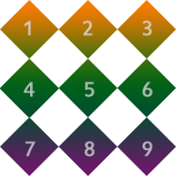

 | repeat的意思就是重复，边角部分被裁掉了，可见repeat就是一直重复，然后超出部分剪裁掉，而且是居中开始重复。
 | #border-image{
 | background:#F4FFFA;
 | width:210px; height:210px; border:70px solid #ddd;
 | border-image:url(borderimg.png) 70 repeat
 | }
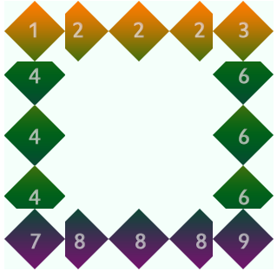

 | Round 参数：Round可以理解为圆满的铺满。为了实现圆满所以会压缩（或拉伸）；
 | 示例中的图片被压扁了。
 | border-image:url(borderimg.png) 70 round;
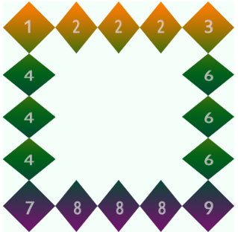

 | Stretch 很好理解就是拉伸，有多长拉多长。有多远“滚”多远。
 | border-image:url(borderimg.png) 70 stretch
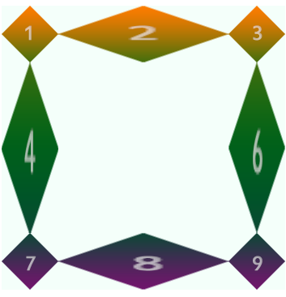

伪类和伪元素：
 | css3为了区分伪类和伪元素，伪元素采用双冒号写法。
 | 常见伪类——:hover,:link,:active,:target,:not(),:focus。
 | 常见伪元素——::first-letter,::first-line,::before,::after,::selection。
 | ::before和::after下特有的content，用于在css渲染中向元素逻辑上的头部或尾部添加内容。
 | 这些添加不会出现在DOM中，不会改变文档内容，不可复制，仅仅是在css渲染层加入。
 | 所以不要用:before或:after展示有实际意义的内容，尽量使用它们显示修饰性内容，例如图标。

CSS3属性通配符：
 | CSS3在CSS2的基础上对属性选择器进行了扩展，新增了3个属性选择器，使得属性选择器有了通配符的概念：
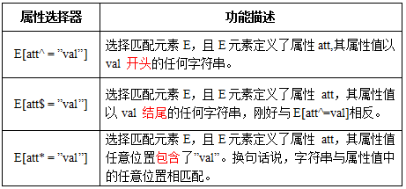

 | “:root”选择器等同于<html>元素，简单点说：
 | :root{background:orange}
 | html {background:orange;}
 | 得到的效果等同。建议使用:root方法。

多列布局
 | columns：<column-width> || <column-count>
 | column-width: auto | <length>
 | column-count：auto | <integer>
 | column-gap: normal || <length>

 | column-rule:<column-rule-width>|<column-rule-style>|<column-rule-color>
 |  | column-rule主要是用来定义列与列之间的边框宽度、边框样式和边框颜色。简单点说，就有点类似于常用的border属性。但column-rule是不占用任何空间位置的，在列与列之间改变其宽度不会改变任何列的位置。
 |  | 类似于border-width属性，主要用来定义列边框的宽度，其默认值为“medium”，column-rule-width属性接受任意浮点数，但不接收负值。但也像border-width属性一样，可以使用关键词：medium、thick和thin。
 |  | 类似于border-style属性，主要用来定义列边框样式，其默认值为“none”。column-rule-style属性值与border-style属值相同，包括none、hidden、dotted、dashed、solid、double、groove、ridge、inset、outset。
 |  | 类似于border-color属性，主要用来定义列边框颜色，其默认值为前景色color的值，使用时相当于border-color。column-rule-color接受所有的颜色。如果不希望显示颜色，也可以将其设置为transparent(透明色)
 | column-span: none | all
 |  | column-span主要用来定义一个分列元素中的子元素能跨列多少。column-width、column-count等属性能让一元素分成多列，不管里面元素如何排放顺序，他们都是从左向右的放置内容，
 |  | 但有时我们需要基中一段内容或一个标题不进行分列，也就是横跨所有列，此时column-span就可以轻松实现

CSS 实现一行两列平分
 | 1. float - 浮动

 | #left {
 | background-color: red;
 | float: left;
 | width: 50%;
 | }
 | #right {
 | background-color: greenyellow;
 | float: right;
 | width: 50%;
 | }

 | <body>
 | <div id="left">aaaa</div>
 | <div id="right">bbbbb</div>
 | </body>

 | 2. absolute - 绝对定位

 | #left {
 | background-color: red;
 | position: absolute;
 | left: 0px;
 | width: 50%;
 | }
 | #right {
 | background-color: greenyellow;
 | position: absolute;
 | right: 0px;
 | width: 50%;
 | }

 | <body>
 | <div id="left">aaaa</div>
 | <div id="right">bbbbb</div>
 | </body>

 | 3. disply:table

 | 给父元素加上 display:table使元素像一个 <table>元素
 | 然后给子元素加上 display:table-cell使元素像一个 <td>元素

 | <style>
 | #divide{
 | display: table;
 | width: 100%;
 | }
 | #left {
 | display: table-cell;
 | background-color: red;
 | width: 50%;
 | }

 | #right {
 | display: table-cell;
 | background-color: greenyellow;
 | width: 50%;
 | }
 | </style>
 | <body>
 | <div id="divide">
 | <div id="left">aaaa</div>
 | <div id="right">bbbbb</div>
 | </div>
 | </body>

 | <style>
 | .main {
 | display: table;
 | background-color: greenyellow;
 | width: 100%;
 | }
 | .center{
 | display: table-row;
 | }
 | .left {
 | background-color: pink;
 | display: table-cell;
 | height:100px;
 | }
 | .right {
 | background-color: blue;
 | display: table-cell;
 | }
 | </style>
 | <body>
 | <div class="main">
 | <div class="center">
 | <div class="left">aaa</div>
 | <div class="right">bbb</div>
 | </div>
 | </div>
 | </body>

 | 4. Flexbox

 | flex属性是flex-grow , flex-shrink , flex-basis的简写。后两个属性可选。
 | 如果flex-grow属性都为1，则它们将等分剩余空间。
 | 如果flex-grow属性为2，其他项目都为1，则前者占据的剩余空间将比其他项多一倍。

 | #divide{
 | display: flex;
 | }
 | #left {
 | background-color: red;
 | flex:1;
 | }
 | #right {
 | background-color: greenyellow;
 | flex:1;
 | }

 | <body>
 | <div id="divide">
 | <div id="left">aaaa</div>
 | <div id="right">bbbbb</div>
 | </div>
 | </body>

 | 作者：LYF闲闲闲闲
 | 链接：https://www.jianshu.com/p/0071992320f4
 | 来源：简书
 | 简书著作权归作者所有，任何形式的转载都请联系作者获得授权并注明出处。

3语法
CSS3 边框

 | 用CSS3，你可以创建圆角边框，添加阴影框，并作为边界的形象而不使用设计程序，如Photoshop。
 | 在本章中，您将了解以下的边框属性：
 | border-radius
 | box-shadow
 | border-image

 | CSS3 圆角

 | 在CSS2中添加圆角棘手。我们不得不在每个角落使用不同的图像。
 | 在CSS3中，很容易创建圆角。
 | 在CSS3中border-radius属性被用于创建圆角：
 | 在div中添加圆角元素：

 | div
 | {
 | border:2px solid;
 | border-radius:25px;
 | }

 | CSS3盒阴影

 | CSS3中的box-shadow属性被用来添加阴影:
 | 在div中添加box-shadow属性

 | div
 | {
 | box-shadow: 10px 10px 5px #888888;
 | }

 | CSS3边界图片
 | 有了CSS3的border-image属性，你可以使用图像创建一个边框：
 | border-image属性允许你指定一个图片作为边框！用于创建上文边框的原始图像：
 | 在div中使用图片创建边框

 | div
 | {
 | border-image:url(border.png) 30 30 round;
 | -webkit-border-image:url(border.png) 30 30 round; /* Safari 5 and older */
 | -o-border-image:url(border.png) 30 30 round; /* Opera */
 | }

 | 新边框属性

 | 属性 |  | 说明 |  |  |  | CSS
 | border-image |  | 设置所有边框图像的速记属性。 |  |  |  | 3
 | border-radius |  | 一个用于设置所有四个边框- *-半径属性的速记属性 |  |  |  | 3
 | box-shadow |  | 附加一个或多个下拉框的阴影 |  |  |  | 3

CSS3 圆角

 | 使用 CSS3 border-radius 属性，你可以给任何元素制作 "圆角"。

 | CSS3 border-radius 属性

 | 使用 CSS3 border-radius 属性，你可以给任何元素制作 "圆角"。

 | 以下为三个实例：

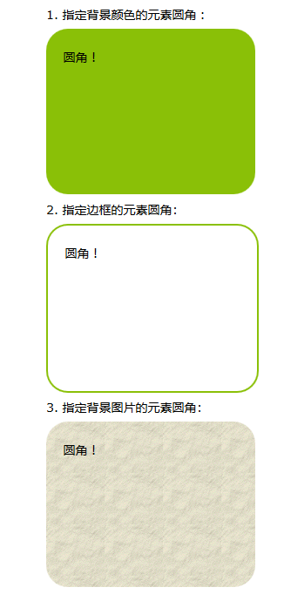
 |  |  |  |  |  | 代码如下：
 |  |  |  |  |  | #rcorners1 {
 |  |  |  |  |  | border-radius: 25px;
 |  |  |  |  |  | background: #8AC007;
 |  |  |  |  |  | padding: 20px;
 |  |  |  |  |  | width: 200px;
 |  |  |  |  |  | height: 150px;
 |  |  |  |  |  | }

 |  |  |  |  |  | #rcorners2 {
 |  |  |  |  |  | border-radius: 25px;
 |  |  |  |  |  | border: 2px solid #8AC007;
 |  |  |  |  |  | padding: 20px;
 |  |  |  |  |  | width: 200px;
 |  |  |  |  |  | height: 150px;
 |  |  |  |  |  | }

 |  |  |  |  |  | #rcorners3 {
 |  |  |  |  |  | border-radius: 25px;
 |  |  |  |  |  | background: url(/statics/images/course/paper.gif);
 |  |  |  |  |  | background-position: left top;
 |  |  |  |  |  | background-repeat: repeat;
 |  |  |  |  |  | padding: 20px;
 |  |  |  |  |  | width: 200px;
 |  |  |  |  |  | height: 150px;
 |  |  |  |  |  | }

 | CSS3 border-radius - 指定每个圆角

 | 如果你在 border-radius 属性中只指定一个值，那么将生成 4 个 圆角。
 | 但是，如果你要在四个角上一一指定，可以使用以下规则：
 | 四个值: 第一个值为左上角，第二个值为右上角，第三个值为右下角，第四个值为左下角。
 | 三个值: 第一个值为左上角, 第二个值为右上角和左下角，第三个值为右下角
 | 两个值: 第一个值为左上角与右下角，第二个值为右上角与左下角
 | 一个值： 四个圆角值相同

 | 以下为三个实例:
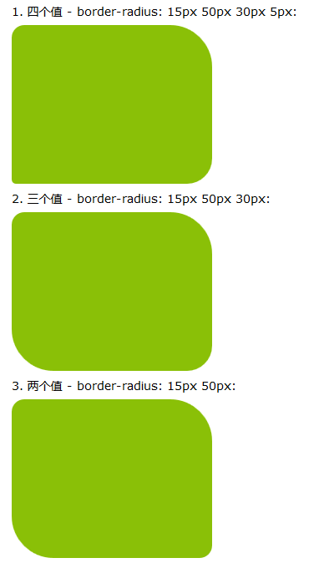
 |  |  |  |  |  |  | 代码如下：
 |  |  |  |  |  |  | #rcorners4 {
 |  |  |  |  |  |  | border-radius: 15px 50px 30px 5px;
 |  |  |  |  |  |  | background: #8AC007;
 |  |  |  |  |  |  | padding: 20px;
 |  |  |  |  |  |  | width: 200px;
 |  |  |  |  |  |  | height: 150px;
 |  |  |  |  |  |  | }

 |  |  |  |  |  |  | #rcorners5 {
 |  |  |  |  |  |  | border-radius: 15px 50px 30px;
 |  |  |  |  |  |  | background: #8AC007;
 |  |  |  |  |  |  | padding: 20px;
 |  |  |  |  |  |  | width: 200px;
 |  |  |  |  |  |  | height: 150px;
 |  |  |  |  |  |  | }

 |  |  |  |  |  |  | #rcorners6 {
 |  |  |  |  |  |  | border-radius: 15px 50px;
 |  |  |  |  |  |  | background: #8AC007;
 |  |  |  |  |  |  | padding: 20px;
 |  |  |  |  |  |  | width: 200px;
 |  |  |  |  |  |  | height: 150px;
 |  |  |  |  |  |  | }

 | 您还可以创建椭圆边角:
 | #rcorners7 {
 | border-radius: 50px/15px;
 | background: #8AC007;
 | padding: 20px;
 | width: 200px;
 | height: 150px;
 | }

 | #rcorners8 {
 | border-radius: 15px/50px;
 | background: #8AC007;
 | padding: 20px;
 | width: 200px;
 | height: 150px;
 | }

 | #rcorners9 {
 | border-radius: 50%;
 | background: #8AC007;
 | padding: 20px;
 | width: 200px;
 | height: 150px;
 | }

 | CSS3 圆角属性

 | 属性 |  |  | 描述
 | border-radius |  |  | 所有四个边角 border-*-*-radius 属性的缩写
 | border-top-left-radius |  |  | 定义了左上角的弧度
 | border-top-right-radius |  |  | 定义了右上角的弧度
 | border-bottom-right-radius |  |  | 定义了右下角的弧度
 | border-bottom-left-radius |  |  | 定义了左下角的弧度

CSS3 背景
 | CSS3中包含几个新的背景属性，提供更大背景元素控制。

 | 在本章您将了解以下背景属性：

 | background-image
 | background-size
 | background-origin
 | background-clip

 | CSS3 background-image属性 |  |  |  |  |  |  |  | #example1 { |  | 可以给不同的图片设置多个不同的属性
 |  |  |  |  |  |  |  |  | background-image: url(img_flwr.gif), url(paper.gif); |  | #example1 {
 | CSS3中可以通过background-image属性添加背景图片。 |  |  |  |  |  |  |  | background-position: right bottom, left top; |  | background: url(img_flwr.gif) right bottom no-repeat, url(paper.gif) left top repeat;
 | 不同的背景图像和图像用逗号隔开，所有的图片中显示在最顶端的为第一张。 |  |  |  |  |  |  |  | background-repeat: no-repeat, repeat; |  | }
 |  |  |  |  |  |  |  |  | }

 | CSS3 background-size 属性 |  |  |  |  |  |  |  |  | 重置背景图像： |  | 伸展背景图像完全填充内容区域：

 | background-size指定背景图像的大小。CSS3以前，背景图像大小由图像的实际大小决定。 |  |  |  |  |  |  |  |  | div |  | div
 |  |  |  |  |  |  |  |  |  | { |  | {
 | CSS3中可以指定背景图片，让我们重新在不同的环境中指定背景图片的大小。您可以指定像素或百分比大小。 |  |  |  |  |  |  |  |  | background:url(img_flwr.gif); |  | background:url(img_flwr.gif);
 |  |  |  |  |  |  |  |  |  | background-size:80px 60px; |  | background-size:100% 100%;
 | 你指定的大小是相对于父元素的宽度和高度的百分比的大小。 |  |  |  |  |  |  |  |  | background-repeat:no-repeat; |  | background-repeat:no-repeat;
 |  |  |  |  |  |  |  |  |  | } |  | }
 | CSS3的background-Origin属性 |  |  |  |  |  |  | 在 content-box 中定位背景图片：
 |  |  |  |  |  |  |  | div
 | background-Origin属性指定了背景图像的位置区域。 |  |  |  |  |  |  | {
 | content-box, padding-box,和 border-box区域内可以放置背景图像。 |  |  |  |  |  |  | background:url(img_flwr.gif);
 |  |  |  |  |  |  |  | background-repeat:no-repeat;
 |  |  |  |  |  |  |  | background-size:100% 100%;
 |  |  |  |  |  |  |  | background-origin:content-box;
 |  |  |  |  |  |  |  | }
 | CSS3 多个背景图像
 |  |  |  |  |  | body
 | CSS3 允许你在元素中添加多个背景图像。 |  |  |  |  | {
 | 在 body 元素中设置两个背景图像： |  |  |  |  | background-image:url(img_flwr.gif),url(img_tree.gif);
 |  |  |  |  |  | }

 | CSS3 background-clip属性
 |  |  |  |  |  | #example1 {
 | CSS3中background-clip背景剪裁属性是从指定位置开始绘制 |  |  |  |  | border: 10px dotted black;
 |  |  |  |  |  | padding: 35px;
 |  |  |  |  |  | background: yellow;
 |  |  |  |  |  | background-clip: content-box;
 |  |  |  |  |  | }

 | 新的背景属性

 | 顺序 |  | 描述 |  | CSS
 | background-clip |  | 规定背景的绘制区域。 |  | 3
 | background-origin |  | 规定背景图片的定位区域。 |  | 3
 | background-size |  | 规定背景图片的尺寸。 |  | 3

CSS3 渐变（Gradients）

 | CSS3 渐变（gradients）可以让你在两个或多个指定的颜色之间显示平稳的过渡。
 | 以前，你必须使用图像来实现这些效果。但是，通过使用 CSS3 渐变（gradients），你可以减少下载的事件和宽带的使用。此外，渐变效果的元素在放大时看起来效果更好，因为渐变（gradient）是由浏览器生成的。
 | CSS3 定义了两种类型的渐变（gradients）：
 | 线性渐变（Linear Gradients）- 向下/向上/向左/向右/对角方向
 | 径向渐变（Radial Gradients）- 由它们的中心定义

 | CSS3 线性渐变

 | 为了创建一个线性渐变，你必须至少定义两种颜色结点。颜色结点即你想要呈现平稳过渡的颜色。同时，你也可以设置一个起点和一个方向（或一个角度）。


 | 线性渐变的实例： |  |  |  |  |  |  |  | 下面的实例演示了从顶部开始的线性渐变。起点是红色，慢慢过渡到蓝色：
 |  |  |  |  |  |  |  |  | 从上到下的线性渐变： |  |  | 下面的实例演示了从左边开始的线性渐变。起点是红色，慢慢过渡到蓝色：

 |  |  |  |  |  |  |  |  | #grad { |  |  | #grad {
 |  |  |  |  |  |  |  |  | background: -webkit-linear-gradient(red, blue); /* Safari 5.1 - 6.0 */ |  |  | background: -webkit-linear-gradient(left, red , blue); /* Safari 5.1 - 6.0 */
 |  |  |  |  |  |  |  |  | background: -o-linear-gradient(red, blue); /* Opera 11.1 - 12.0 */ |  |  | background: -o-linear-gradient(right, red, blue); /* Opera 11.1 - 12.0 */
 |  |  |  |  |  |  |  |  | background: -moz-linear-gradient(red, blue); /* Firefox 3.6 - 15 */ |  |  | background: -moz-linear-gradient(right, red, blue); /* Firefox 3.6 - 15 */
 |  |  |  |  |  |  |  |  | background: linear-gradient(red, blue); /* 标准的语法 */ |  |  | background: linear-gradient(to right, red , blue); /* 标准的语法 */
 |  |  |  |  |  |  |  |  | } |  |  | }

 | 语法 |  |  |  |  |  |  |  | 下面的实例演示了从左上角开始（到右下角）的线性渐变。起点是红色，慢慢过渡到蓝色
 | background: linear-gradient(direction, color-stop1, color-stop2, ...); |  |  |  |  |  |  |  | #grad {
 | 线性渐变 - 从上到下（默认情况下） |  |  |  |  |  |  |  | background: -webkit-linear-gradient(left top, red , blue); /* Safari 5.1 - 6.0 */
 |  |  |  |  |  |  |  |  | background: -o-linear-gradient(bottom right, red, blue); /* Opera 11.1 - 12.0 */
 | 线性渐变 - 从左到右 |  |  |  |  |  |  |  | background: -moz-linear-gradient(bottom right, red, blue); /* Firefox 3.6 - 15 */
 |  |  |  |  |  |  |  |  | background: linear-gradient(to bottom right, red , blue); /* 标准的语法 */
 | 线性渐变 - 对角 |  |  |  |  |  |  |  | }

 | 你可以通过指定水平和垂直的起始位置来制作一个对角渐变。

 | 使用角度

 | 如果你想要在渐变的方向上做更多的控制，你可以定义一个角度，而不用预定义方向（to bottom、to top、to right、to left、to bottom right，等等）。

 | 语法

 | background: linear-gradient(angle, color-stop1, color-stop2);
 | 角度是指水平线和渐变线之间的角度，逆时针方向计算。换句话说，0deg 将创建一个从下到上的渐变，90deg 将创建一个从左到右的渐变。
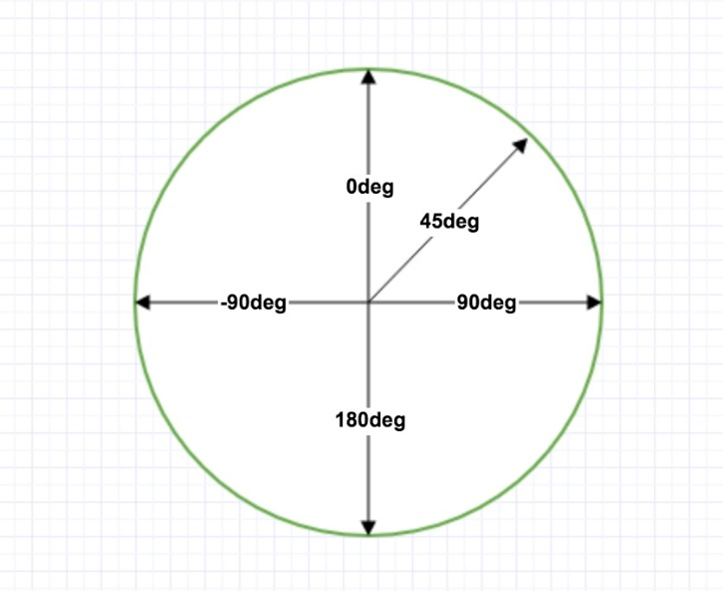
 |  |  |  |  |  | 带有指定的角度的线性渐变：

 |  |  |  |  |  | #grad {
 |  |  |  |  |  | background: -webkit-linear-gradient(180deg, red, blue); /* Safari 5.1 - 6.0 */
 |  |  |  |  |  | background: -o-linear-gradient(180deg, red, blue); /* Opera 11.1 - 12.0 */
 |  |  |  |  |  | background: -moz-linear-gradient(180deg, red, blue); /* Firefox 3.6 - 15 */
 |  |  |  |  |  | background: linear-gradient(180deg, red, blue); /* 标准的语法 */
 |  |  |  |  |  | }

 | 但是，请注意很多浏览器(Chrome,Safari,fiefox等)的使用了旧的标准，即 0deg 将创建一个从下到上的渐变，90deg 将创建一个从左到右的渐变。换算公式 90 - x = y 其中 x 为标准角度，y为非标准角度。

 | 使用多个颜色结点

 | 下面的实例演示了如何设置多个颜色结点：
 | #grad {
 | background: -webkit-linear-gradient(red, green, blue); /* Safari 5.1 - 6.0 */
 | background: -o-linear-gradient(red, green, blue); /* Opera 11.1 - 12.0 */
 | background: -moz-linear-gradient(red, green, blue); /* Firefox 3.6 - 15 */
 | background: linear-gradient(red, green, blue); /* 标准的语法 */
 | }

 | 下面的实例演示了如何创建一个带有彩虹颜色和文本的线性渐变：
 | #grad {
 | /* Safari 5.1 - 6.0 */
 | background: -webkit-linear-gradient(left,red,orange,yellow,green,blue,indigo,violet);
 | /* Opera 11.1 - 12.0 */
 | background: -o-linear-gradient(left,red,orange,yellow,green,blue,indigo,violet);
 | /* Firefox 3.6 - 15 */
 | background: -moz-linear-gradient(left,red,orange,yellow,green,blue,indigo,violet);
 | /* 标准的语法 */
 | background: linear-gradient(to right, red,orange,yellow,green,blue,indigo,violet);
 | }

 | 使用透明度（Transparency）

 | CSS3 渐变也支持透明度（transparency），可用于创建减弱变淡的效果。

 | 为了添加透明度，我们使用 rgba() 函数来定义颜色结点。rgba() 函数中的最后一个参数可以是从 0 到 1 的值，它定义了颜色的透明度：0 表示完全透明，1 表示完全不透明。

 | 下面的实例演示了从左边开始的线性渐变。起点是完全透明，慢慢过渡到完全不透明的红色：
 | #grad {
 | background: -webkit-linear-gradient(left,rgba(255,0,0,0),rgba(255,0,0,1)); /* Safari 5.1 - 6 */
 | background: -o-linear-gradient(right,rgba(255,0,0,0),rgba(255,0,0,1)); /* Opera 11.1 - 12*/
 | background: -moz-linear-gradient(right,rgba(255,0,0,0),rgba(255,0,0,1)); /* Firefox 3.6 - 15*/
 | background: linear-gradient(to right, rgba(255,0,0,0), rgba(255,0,0,1)); /* 标准的语法 */
 | }

 | 重复的线性渐变

 | repeating-linear-gradient() 函数用于重复线性渐变：
 | #grad {
 | /* Safari 5.1 - 6.0 */
 | background: -webkit-repeating-linear-gradient(red, yellow 10%, green 20%);
 | /* Opera 11.1 - 12.0 */
 | background: -o-repeating-linear-gradient(red, yellow 10%, green 20%);
 | /* Firefox 3.6 - 15 */
 | background: -moz-repeating-linear-gradient(red, yellow 10%, green 20%);
 | /* 标准的语法 */
 | background: repeating-linear-gradient(red, yellow 10%, green 20%);
 | }

 | CSS3 径向渐变

 | 径向渐变由它的中心定义。

 | 为了创建一个径向渐变，你也必须至少定义两种颜色结点。颜色结点即你想要呈现平稳过渡的颜色。同时，你也可以指定渐变的中心、形状（原型或椭圆形）、大小。默认情况下，渐变的中心是 center（表示在中心点），
 | 渐变的形状是 ellipse（表示椭圆形），渐变的大小是 farthest-corner（表示到最远的角落）。
 | 径向渐变的实例：


 | 语法

 | background: radial-gradient(center, shape size, start-color, ..., last-color);

 | 径向渐变 - 颜色结点均匀分布（默认情况下）
 | #grad {
 | background: -webkit-radial-gradient(red, green, blue); /* Safari 5.1 - 6.0 */
 | background: -o-radial-gradient(red, green, blue); /* Opera 11.6 - 12.0 */
 | background: -moz-radial-gradient(red, green, blue); /* Firefox 3.6 - 15 */
 | background: radial-gradient(red, green, blue); /* 标准的语法 */
 | }

 | 径向渐变 - 颜色结点不均匀分布
 | #grad {
 | background: -webkit-radial-gradient(red 5%, green 15%, blue 60%); /* Safari 5.1 - 6.0 */
 | background: -o-radial-gradient(red 5%, green 15%, blue 60%); /* Opera 11.6 - 12.0 */
 | background: -moz-radial-gradient(red 5%, green 15%, blue 60%); /* Firefox 3.6 - 15 */
 | background: radial-gradient(red 5%, green 15%, blue 60%); /* 标准的语法 */
 | }

 | 设置形状

 | shape 参数定义了形状。它可以是值 circle 或 ellipse。其中，circle 表示圆形，ellipse 表示椭圆形。默认值是 ellipse。
 | 形状为圆形的径向渐变：

 | #grad {
 | background: -webkit-radial-gradient(circle, red, yellow, green); /* Safari 5.1 - 6.0 */
 | background: -o-radial-gradient(circle, red, yellow, green); /* Opera 11.6 - 12.0 */
 | background: -moz-radial-gradient(circle, red, yellow, green); /* Firefox 3.6 - 15 */
 | background: radial-gradient(circle, red, yellow, green); /* 标准的语法 */
 | }

 | 不同尺寸大小关键字的使用

 | size 参数定义了渐变的大小。它可以是以下四个值：
 | closest-side
 | farthest-side
 | closest-corner
 | farthest-corner

 | 带有不同尺寸大小关键字的径向渐变：

 | #grad1 {
 | /* Safari 5.1 - 6.0 */
 | background: -webkit-radial-gradient(60% 55%, closest-side,blue,green,yellow,black);
 | /* Opera 11.6 - 12.0 */
 | background: -o-radial-gradient(60% 55%, closest-side,blue,green,yellow,black);
 | /* Firefox 3.6 - 15 */
 | background: -moz-radial-gradient(60% 55%, closest-side,blue,green,yellow,black);
 | /* 标准的语法 */
 | background: radial-gradient(60% 55%, closest-side,blue,green,yellow,black);
 | }

 | #grad2 {
 | /* Safari 5.1 - 6.0 */
 | background: -webkit-radial-gradient(60% 55%, farthest-side,blue,green,yellow,black);
 | /* Opera 11.6 - 12.0 */
 | background: -o-radial-gradient(60% 55%, farthest-side,blue,green,yellow,black);
 | /* Firefox 3.6 - 15 */
 | background: -moz-radial-gradient(60% 55%, farthest-side,blue,green,yellow,black);
 | /* 标准的语法 */
 | background: radial-gradient(60% 55%, farthest-side,blue,green,yellow,black);
 | }

 | 重复的径向渐变

 | repeating-radial-gradient() 函数用于重复径向渐变：
 | #grad {
 | /* Safari 5.1 - 6.0 */
 | background: -webkit-repeating-radial-gradient(red, yellow 10%, green 15%);
 | /* Opera 11.6 - 12.0 */
 | background: -o-repeating-radial-gradient(red, yellow 10%, green 15%);
 | /* Firefox 3.6 - 15 */
 | background: -moz-repeating-radial-gradient(red, yellow 10%, green 15%);
 | /* 标准的语法 */
 | background: repeating-radial-gradient(red, yellow 10%, green 15%);
 | }

CSS3 文本效果

 | CSS3 文本效果

 | CSS3中包含几个新的文本特征。

 | 在本章中您将了解以下文本属性：

 | text-shadow
 | box-shadow
 | text-overflow
 | word-wrap
 | word-break

 | CSS3 的文本阴影

 | CSS3 中，text-shadow属性适用于文本阴影。

 | 您指定了水平阴影，垂直阴影，模糊的距离，以及阴影的颜色：

 | h1
 | {
 | text-shadow: 5px 5px 5px #FF0000;
 | }

 | CSS3 box-shadow属性

 | CSS3 中 CSS3 box-shadow 属性适用于盒子阴影

 | div {
 | box-shadow: 10px 10px 5px #888888;
 | }

 | 给阴影添加颜色

 | div {
 | box-shadow: 10px 10px grey;
 | }

 | 给阴影添加一个模糊效果

 | div {
 | box-shadow: 10px 10px 5px grey;
 | }

 | 你也可以在 ::before 和 ::after 两个伪元素中添加阴影效果

 | #boxshadow {
 | position: relative;
 | box-shadow: 1px 2px 4px rgba(0, 0, 0, .5);
 | padding: 10px;
 | background: white;
 | }
 | #boxshadow img {
 | width: 100%;
 | border: 1px solid #8a4419;
 | border-style: inset;
 | }
 | #boxshadow::after {
 | content: '';
 | position: absolute;
 | z-index: -1; /* hide shadow behind image */
 | box-shadow: 0 15px 20px rgba(0, 0, 0, 0.3);
 | width: 70%;
 | left: 15%; /* one half of the remaining 30% */
 | height: 100px;
 | bottom: 0;
 | }

 | 阴影的一个使用特例是卡片效果
 | div.card {
 | width: 250px;
 | box-shadow: 0 4px 8px 0 rgba(0, 0, 0, 0.2), 0 6px 20px 0 rgba(0, 0, 0, 0.19);
 | text-align: center;
 | }

 | CSS3 Text Overflow属性

 | CSS3文本溢出属性指定应向用户如何显示溢出内容

 | p.test1 {
 | white-space: nowrap;
 | width: 200px;
 | border: 1px solid #000000;
 | overflow: hidden;
 | text-overflow: clip;
 | }

 | p.test2 {
 | white-space: nowrap;
 | width: 200px;
 | border: 1px solid #000000;
 | overflow: hidden;
 | text-overflow: ellipsis;
 | }

 | CSS3的换行

 | 如果某个单词太长，不适合在一个区域内，它扩展到外面：

 | CSS3中，自动换行属性允许您强制文本换行 - 即使这意味着分裂它中间的一个字：

 | CSS代码如下：
 | 允许长文本换行:

 | p {word-wrap:break-word;}

 | CSS3 单词拆分换行

 | CSS3 单词拆分换行属性指定换行规则：

 | CSS代码如下：
 | p.test1 {
 | word-break: keep-all;
 | }

 | p.test2 {
 | word-break: break-all;
 | }

 | 新文本属性

 | 属性 |  |  | 描述 |  |  |  | CSS
 | hanging-punctuation |  |  | 规定标点字符是否位于线框之外。 |  |  |  | 3
 | punctuation-trim |  |  | 规定是否对标点字符进行修剪。 |  |  |  | 3
 | text-align-last |  |  | 设置如何对齐最后一行或紧挨着强制换行符之前的行。 |  |  |  | 3
 | text-emphasis |  |  | 向元素的文本应用重点标记以及重点标记的前景色。 |  |  |  | 3
 | text-justify |  |  | 规定当 text-align 设置为 "justify" 时所使用的对齐方法。 |  |  |  | 3
 | text-outline |  |  | 规定文本的轮廓。 |  |  |  | 3
 | text-overflow |  |  | 规定当文本溢出包含元素时发生的事情。 |  |  |  | 3
 | text-shadow |  |  | 向文本添加阴影。 |  |  |  | 3
 | text-wrap |  |  | 规定文本的换行规则。 |  |  |  | 3
 | word-break |  |  | 规定非中日韩文本的换行规则。 |  |  |  | 3
 | word-wrap |  |  | 允许对长的不可分割的单词进行分割并换行到下一行。 |  |  |  | 3

CSS3 字体

 | CSS3 @font-face 规则

 | 以前CSS3的版本，网页设计师不得不使用用户计算机上已经安装的字体。

 | 使用CSS3，网页设计师可以使用他/她喜欢的任何字体。

 | 当你发现您要使用的字体文件时，只需简单的将字体文件包含在网站中，它会自动下载给需要的用户。

 | 您所选择的字体在新的CSS3版本有关于@font-face规则描述。

 | 您"自己的"的字体是在 CSS3 @font-face 规则中定义的。

 | 使用您需要的字体

 | 在新的 @font-face 规则中，您必须首先定义字体的名称（比如 myFirstFont），然后指向该字体文件。

 |  | 提示：URL请使用小写字母的字体，大写字母在IE中会产生意外的结果

 | 如需为 HTML 元素使用字体，请通过 font-family 属性来引用字体的名称 (myFirstFont)：

 | <style>
 | @font-face
 | {
 | font-family: myFirstFont;
 | src: url(sansation_light.woff);
 | }
 | div
 | {
 | font-family:myFirstFont;
 | }
 | </style>

文字
文字与字体 text-overflow 与 word-wrap：
 | text-overflow用来设置是否使用一个省略标记（...）标示对象内文本的溢出。
 | 语法：
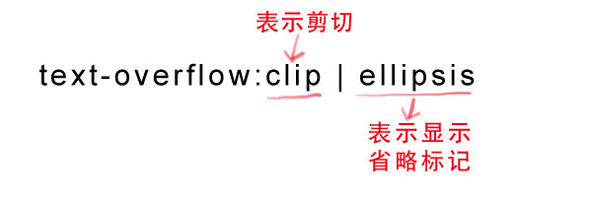

 | 但是text-overflow只是用来说明文字溢出时用什么方式显示，要实现溢出时产生省略号的效果，还须定义强制文本在一行内显示（white-space:nowrap）及溢出内容为隐藏（overflow:hidden），
 | 只有这样才能实现溢出文本显示省略号的效果，代码如下：
 | text-overflow:ellipsis;
 | overflow:hidden;
 | white-space:nowrap;

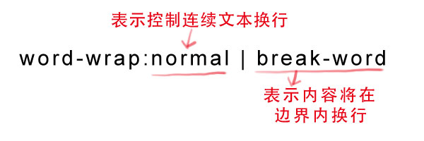
 | 同时，word-wrap也可以用来设置文本行为，当前行超过指定容器的边界时是否断开转行。
 | 语法：

 | normal为浏览器默认值，break-word设置在长单词或 URL地址内部进行换行，此属性不常用，用浏览器默认值即可。

嵌入字体@font-face

 | @font-face能够加载服务器端的字体文件，让浏览器端可以显示用户电脑里没有安装的字体。
 | 语法：

 | @font-face {
 | font-family : 字体名称;
 | src : 字体文件在服务器上的相对或绝对路径;
 | }
 | 这样设置之后，就可以像使用普通字体一样在（font-*）中设置字体样式。

 | 比如：

 | p {
 | font-size :12px;
 | font-family : "My Font";
 | /*必须项，设置@font-face中font-family同样的值*/
 | }

图像
RGB颜色表示：
 | RGB是一种色彩标准，是由红(R)、绿(G)、蓝(B)的变化以及相互叠加来得到各式各样的颜色。RGBA是在RGB的基础上增加了控制alpha透明度的参数。
 | 语法：
 | color：rgba(R,G,B,A)
 | 以上R、G、B三个参数，正整数值的取值范围为：0 - 255。百分数值的取值范围为：0.0% - 100.0%。超出范围的数值将被截至其最接近的取值极限。并非所有浏览器都支持使用百分数值。A为透明度参数，取值在0~1之间，不可为负值。

Filter 函数：
 | 注意: 滤镜通常使用百分比 (如：75%), 当然也可以使用小数来表示 (如：0.75)。

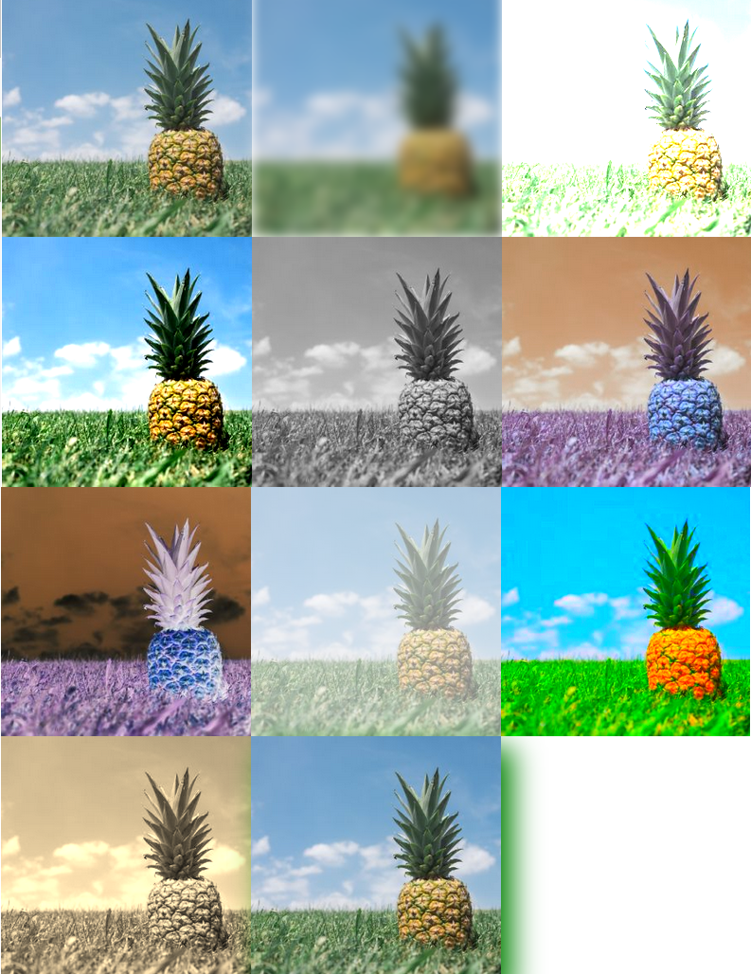
 | Filter |  | 描述
 | none |  | 默认值，没有效果。
 | blur(px) |  | 给图像设置高斯模糊。"radius"一值设定高斯函数的标准差，或者是屏幕上以多少像素融在一起， 所以值越大越模糊；
 |  |  | 如果没有设定值，则默认是0；这个参数可设置css长度值，但不接受百分比值。
 | brightness(%) |  | 给图片应用一种线性乘法，使其看起来更亮或更暗。如果值是0%，图像会全黑。值是100%，则图像无变化。其他的值对应线性乘数效果。值超过100%也是可以的，图像会比原来更亮。如果没有设定值，默认是1。
 | contrast(%) |  | 调整图像的对比度。值是0%的话，图像会全黑。值是100%，图像不变。值可以超过100%，意味着会运用更低的对比。若没有设置值，默认是1。
 | drop-shadow(h-shadow v-shadow blur spread color) |  | 给图像设置一个阴影效果。阴影是合成在图像下面，可以有模糊度的，可以以特定颜色画出的遮罩图的偏移版本。 函数接受<shadow>(在CSS3背景中定义)类型的值，除了"inset"关键字是不允许的。该函数与已有的box-shadow box-shadow属性很相似；不同之处在于，通过滤镜，一些浏览器为了更好的性能会提供硬件加速。<shadow>参数如下：
 |  |  | <offset-x> <offset-y> (必须)
 |  |  | 这是设置阴影偏移量的两个 <length>值. <offset-x> 设定水平方向距离. 负值会使阴影出现在元素左边. <offset-y>设定垂直距离.负值会使阴影出现在元素上方。查看<length>可能的单位.
 |  |  | 如果两个值都是0, 则阴影出现在元素正后面 (如果设置了 <blur-radius> and/or <spread-radius>，会有模糊效果).
 |  |  | <blur-radius> (可选)
 |  |  | 这是第三个code><length>值. 值越大，越模糊，则阴影会变得更大更淡.不允许负值 若未设定，默认是0 (则阴影的边界很锐利).
 |  |  | <spread-radius> (可选)
 |  |  | 这是第四个 <length>值. 正值会使阴影扩张和变大，负值会是阴影缩小.若未设定，默认是0 (阴影会与元素一样大小).
 |  |  | 注意: Webkit, 以及一些其他浏览器 不支持第四个长度，如果加了也不会渲染。
 |  |  | <color> (可选)
 |  |  | 查看 <color>该值可能的关键字和标记。若未设定，颜色值基于浏览器。在Gecko (Firefox), Presto (Opera)和Trident (Internet Explorer)中， 会应用colorcolor属性的值。另外, 如果颜色值省略，WebKit中阴影是透明的。

 | grayscale(%) |  | 将图像转换为灰度图像。值定义转换的比例。值为100%则完全转为灰度图像，值为0%图像无变化。值在0%到100%之间，则是效果的线性乘子。若未设置，值默认是0；
 | hue-rotate(deg) |  | 给图像应用色相旋转。"angle"一值设定图像会被调整的色环角度值。值为0deg，则图像无变化。若值未设置，默认值是0deg。该值虽然没有最大值，超过360deg的值相当于又绕一圈。
 | invert(%) |  | 反转输入图像。值定义转换的比例。100%的价值是完全反转。值为0%则图像无变化。值在0%和100%之间，则是效果的线性乘子。 若值未设置，值默认是0。
 | opacity(%) |  | 转化图像的透明程度。值定义转换的比例。值为0%则是完全透明，值为100%则图像无变化。值在0%和100%之间，则是效果的线性乘子，也相当于图像样本乘以数量。 若值未设置，值默认是1。该函数与已有的opacity属性很相似，不同之处在于通过filter，一些浏览器为了提升性能会提供硬件加速。
 | saturate(%) |  | 转换图像饱和度。值定义转换的比例。值为0%则是完全不饱和，值为100%则图像无变化。其他值，则是效果的线性乘子。超过100%的值是允许的，则有更高的饱和度。 若值未设置，值默认是1。
 | sepia(%) |  | 将图像转换为深褐色。值定义转换的比例。值为100%则完全是深褐色的，值为0%图像无变化。值在0%到100%之间，则是效果的线性乘子。若未设置，值默认是0；
 | url() |  | URL函数接受一个XML文件，该文件设置了 一个SVG滤镜，且可以包含一个锚点来指定一个具体的滤镜元素。
 |  |  | 例如：
 |  |  | filter: url(svg-url#element-id)
 | initial |  | 设置属性为默认值，可参阅： CSS initial 关键字
 | inherit |  | 从父元素继承该属性，可参阅：CSS inherit 关键字

 | <!DOCTYPE html>
 | <html>
 | <head>
 | <meta charset="utf-8">
 | <title>菜鸟教程(runoob.com)</title>
 | <style>
 | img {
 | width: 33%;
 | height: auto;
 | float: left;
 | max-width: 235px;
 | }

 | .blur {-webkit-filter: blur(4px);filter: blur(4px);}
 | .brightness {-webkit-filter: brightness(250%);filter: brightness(250%);}
 | .contrast {-webkit-filter: contrast(180%);filter: contrast(180%);}
 | .grayscale {-webkit-filter: grayscale(100%);filter: grayscale(100%);}
 | .huerotate {-webkit-filter: hue-rotate(180deg);filter: hue-rotate(180deg);}
 | .invert {-webkit-filter: invert(100%);filter: invert(100%);}
 | .opacity {-webkit-filter: opacity(50%);filter: opacity(50%);}
 | .saturate {-webkit-filter: saturate(7); filter: saturate(7);}
 | .sepia {-webkit-filter: sepia(100%);filter: sepia(100%);}
 | .shadow {-webkit-filter: drop-shadow(8px 8px 10px green);filter: drop-shadow(8px 8px 10px green);}
 | </style>
 | </head>
 | <body>

 | <p><strong>注意:</strong> Internet Explorer <span lang="no-bok">或 Safari 5.1 (及更早版本)</span> 不支持该属性。</p>

 | <img src="pineapple.jpg" alt="Pineapple" width="300" height="300">
 | <img class="blur" src="pineapple.jpg" alt="Pineapple" width="300" height="300">
 | <img class="brightness" src="pineapple.jpg" alt="Pineapple" width="300" height="300">
 | <img class="contrast" src="pineapple.jpg" alt="Pineapple" width="300" height="300">
 | <img class="grayscale" src="pineapple.jpg" alt="Pineapple" width="300" height="300">
 | <img class="huerotate" src="pineapple.jpg" alt="Pineapple" width="300" height="300">
 | <img class="invert" src="pineapple.jpg" alt="Pineapple" width="300" height="300">
 | <img class="opacity" src="pineapple.jpg" alt="Pineapple" width="300" height="300">
 | <img class="saturate" src="pineapple.jpg" alt="Pineapple" width="300" height="300">
 | <img class="sepia" src="pineapple.jpg" alt="Pineapple" width="300" height="300">
 | <img class="shadow" src="pineapple.jpg" alt="Pineapple" width="300" height="300">

 | </body>
 | </html>

渐变色彩

 | Gradient 分为线性渐变(linear)和径向渐变(radial)。由于不同的渲染引擎实现渐变的语法不同，这里我们只针对线性渐变的 W3C 标准语法来分析其用法，其余大家可以查阅相关资料。W3C 语法已经得到了 IE10+、Firefox19.0+、
 | Chrome26.0+ 和 Opera12.1+等浏览器的支持。
 | 这一小节我们来说一下线性渐变：
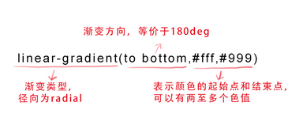

 | 参数：

 | 第一个参数:指定渐变方向，可以用“角度”的关键词或“英文”来表示：

 | 第一个参数省略时，默认为“180deg”，等同于“to bottom”。

 | 第二个和第三个参数，表示颜色的起始点和结束点，可以有多个颜色值。

 | background-image:linear-gradient(to left, red, orange,yellow,green,blue,indigo,violet);

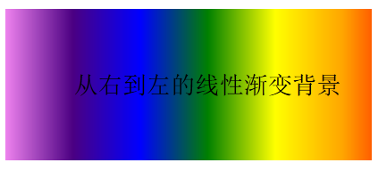
 | 效果图：

background-origin
 | 设置元素背景图片的原始起始位置。

 | 语法：

 | background-origin ： border-box | padding-box | content-box;

 | 参数分别表示背景图片是从边框，还是内边距（默认值），或者是内容区域开始显示。

 | 效果如下：
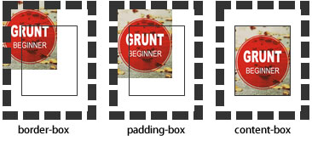

 | 需要注意的是，如果背景不是no-repeat，这个属性无效，它会从边框开始显示。

变形和动画：
 | 旋转 rotate()
 | 通过指定的角度参数使元素相对原点进行旋转。它主要在二维空间内进行操作，设置一个角度值，用来指定旋转的幅度。如果这个值为正值，元素相对原点中心顺时针旋转；如果这个值为负值，元素相对原点中心逆时针旋转。
 | -webkit-transform: rotate(45deg);
 | transform: rotate(45deg);

 | 扭曲 skew()
 | 能够让元素倾斜显示。它可以将一个对象以其中心位置围绕着X轴和Y轴按照一定的角度倾斜。这与rotate()函数的旋转不同，rotate()函数只是旋转，而不会改变元素的形状。skew()函数不会旋转，而只会改变元素的形状。
 | Skew()具有三种情况：
 | 1、skew(x,y)使元素在水平和垂直方向同时扭曲（X轴和Y轴同时按一定的角度值进行扭曲变形）；
 | 第一个参数对应X轴，第二个参数对应Y轴。如果第二个参数未提供，则值为0，也就是Y轴方向上无斜切。
 | 2、skewX(x)仅使元素在水平方向扭曲变形（X轴扭曲变形）；
 | 3、skewY(y)仅使元素在垂直方向扭曲变形（Y轴扭曲变形）
 | -webkit-transform: skew(45deg);
 | -moz-transform:skew(45deg)
 | transform:skew(45deg);

 | 缩放 scale()
 | 让元素根据中心原点对对象进行缩放。
 | 缩放 scale 具有三种情况：
 | 1、 scale(X,Y)使元素水平方向和垂直方向同时缩放（也就是X轴和Y轴同时缩放）
 | 例如：
 | div:hover {
 | -webkit-transform: scale(1.5,0.5);
 | -moz-transform:scale(1.5,0.5)
 | transform: scale(1.5,0.5);
 | }
 | 注意：Y是一个可选参数，如果没有设置Y值，则表示X，Y两个方向的缩放倍数是一样的。
 | 2、scaleX(x)元素仅水平方向缩放（X轴缩放）
 | 3、scaleY(y)元素仅垂直方向缩放（Y轴缩放）
 | 注意： scale()的取值默认的值为1，当值设置为0.01到0.99之间的任何值，作用使一个元素缩小；而任何大于或等于1.01的值，作用是让元素放大。

 | 位移 translate()
 | 可以将元素向指定的方向移动，类似于position中的relative。或以简单的理解为，使用translate()函数，可以把元素从原来的位置移动，而不影响在X、Y轴上的任何Web组件。
 | translate我们分为三种情况：
 | 1、translate(x,y)水平方向和垂直方向同时移动（也就是X轴和Y轴同时移动）
 | 2、translateX(x)仅水平方向移动（X轴移动）
 | 3、translateY(Y)仅垂直方向移动（Y轴移动）
 | 例如：
 | -webkit-transform: translate(50px,100px);
 | -moz-transform:translate(50px,100px);
 | transform: translate(50px,100px);

 | 矩阵 matrix()
 | matrix() 是一个含六个值的(a,b,c,d,e,f)变换矩阵，用来指定一个2D变换，相当于直接应用一个[a b c d e f]变换矩阵。就是基于水平方向（X轴）和垂直方向（Y轴）重新定位元素,此属性值使用涉及到数学中的矩阵，
 | 我在这里只是简单的说一下CSS3中的transform有这么一个属性值，如果需要深入了解，需要对数学矩阵有一定的知识。
 | 例如：
 | -webkit-transform: matrix(1,0,0,1,50,50);
 | -moz-transform:matrix(1,0,0,1,50,50);
 | transform: matrix(1,0,0,1,50,50);

 | 原点 transform-origin
 | 任何一个元素都有一个中心点，默认情况之下，其中心点是居于元素X轴和Y轴的50%处。
 | 在没有重置transform-origin改变元素原点位置的情况下，CSS变形进行的旋转、位移、缩放，扭曲等操作都是以元素自己中心位置进行变形。但很多时候，我们可以通过transform-origin来对元素进行原点位置改变，
 | 使元素原点不在元素的中心位置，以达到需要的原点位置。
 | transform-origin取值和元素设置背景中的background-position取值类似，如下表所示：
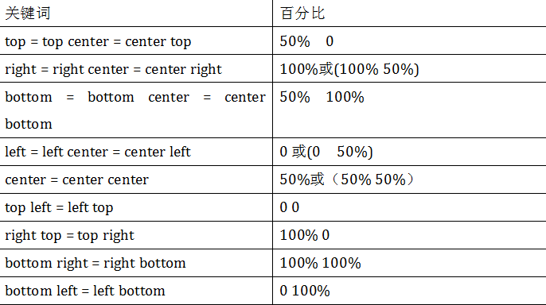

 | 例如：
 | -webkit-transform-origin: left top;
 | transform-origin: left top;

 | 过渡属性 transition-property
 | 早期在Web中要实现动画效果，都是依赖于JavaScript或Flash来完成。但在CSS3中新增加了一个新的模块transition，它可以通过一些简单的CSS事件来触发元素的外观变化，让效果显得更加细腻。简单点说，
 | 就是通过鼠标的单击、获得焦点，被点击或对元素任何改变中触发，并平滑地以动画效果改变CSS的属性值。
 | 在CSS中创建简单的过渡效果可以从以下几个步骤来实现：
 | 第一，在默认样式中声明元素的初始状态样式；
 | 第二，声明过渡元素最终状态样式，比如悬浮状态；
 | 第三，在默认样式中通过添加过渡函数，添加一些不同的样式。

 | CSS3的过度transition属性是一个复合属性，主要包括以下几个子属性：
 | transition-property:指定过渡或动态模拟的CSS属性
 | transition-duration:指定完成过渡所需的时间。主要用来设置一个属性过渡到另一个属性所需的时间，也就是从旧属性过渡到新属性花费的时间长度，俗称持续时间。
 | transition-timing-function:指定过渡函数，包括ease、linear、ease-in、ease-out、ease-in-out。详细见下面说明。
 | transition-delay:指定开始出现的延迟时间，即主要用来指定一个动画开始执行的时间，也就是说当改变元素属性值后多长时间开始执行。
 |  | 特别注意：当“transition-property”属性设置为all时，表示的是所有中点值的属性。
 | 先来看transition-property属性
 | transition-property用来指定过渡动画的CSS属性名称，而这个过渡属性只有具备一个中点值的属性（需要产生动画的属性）才能具备过渡效果，其对应具有过渡的CSS属性主要有：
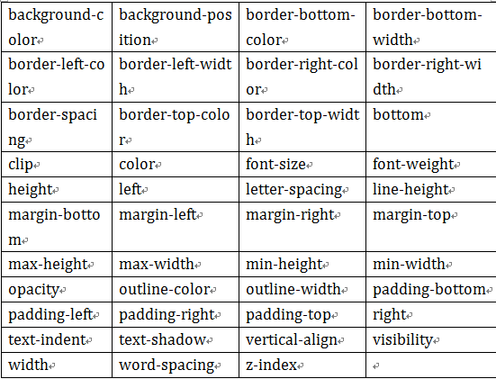

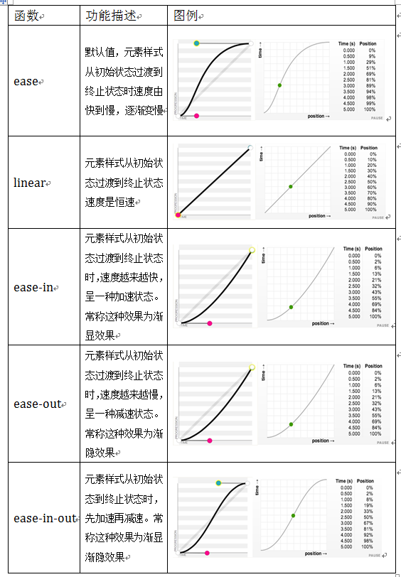

 | 例如：
 | HTML: |  |  | div {
 | <div></div> |  |  | width: 200px;
 |  |  |  | height: 200px;
 | CSS: |  |  | background: red;
 | div { |  |  | margin: 20px auto;
 | width: 200px; |  |  | -webkit-transition: width;
 | height: 200px; |  |  | transition: width;
 | background-color:red; |  |  | -webkit-transition-duration:.5s;
 | margin: 20px auto; |  |  | transition-duration:.5s;
 | -webkit-transition: background-color .5s ease .1s; |  |  | -webkit-transition-timing-function: ease-in;
 | transition: background-color .5s ease .1s; |  |  | transition-timing-function: ease-in;
 | } |  |  | -webkit-transition-delay: .18s;
 | div:hover { |  |  |  | transition-delay:.18s;
 | background-color: orange; |  |  | }
 | } |  |  | div:hover {
 |  |  |  | width: 400px;
 | 过渡函数 transition-timing-function |  |  | }
 | 指的是过渡的“缓动函数”。主要用来指定浏览器的过渡速度，以及过渡期间的操作进展情况，其中要包括以下几种函数：
 | 包括ease、linear、ease-in、ease-out、ease-in-out。

 | 例如：
 | div {
 | width: 200px;
 | height: 200px;
 | background: red;
 | margin: 20px auto;
 | -webkit-transition-property: -webkit-border-radius;
 | transition-property: border-radius;
 | -webkit-transition-duration: .5s;
 | transition-duration: .5s;
 | -webkit-transition-timing-function: ease-in-out;
 | transition-timing-function: ease-in-out;
 | -webkit-transition-delay: .2s;
 | transition-delay: .2s;
 | }
 | div:hover {
 | border-radius: 100%;
 | }

 | 有时我们想改变两个或者多个css属性的transition效果时，只要把几个transition的声明串在一起，用逗号（“，”）隔开，然后各自可以有各自不同的延续时间和其时间的速率变换方式。
 | 但需要值得注意的一点：第一个时间的值为 transition-duration，第二个为transition-delay。
 | 例如：a{ transition: background 0.8s ease-in 0.3,color 0.6s ease-out 0.3;}

 | Keyframes介绍
 | Keyframes被称为关键帧，其类似于Flash中的关键帧。在CSS3中其主要以“@keyframes”开头，后面紧跟着是动画名称加上一对花括号“{…}”，括号中就是一些不同时间段样式规则。

 | @keyframes changecolor{
 | 0%{
 | background: red;
 | }
 | 100%{
 | background: green;
...
 | 设置动画播放时间
 | 语法规则
 | animation-duration: <time>[,<time>]*
 | 取值<time>为数值，单位为秒，其默认值为“0”，这意味着动画周期为“0”，也就是没有动画效果（如果值为负值会被视为“0”）。

 | 设置动画播放方式
 | animation-timing-function属性主要用来设置动画播放方式。主要让元素根据时间的推进来改变属性值的变换速率，简单点说就是动画的播放方式。
 | 语法规则：
 | animation-timing-function:ease | linear | ease-in | ease-out | ease-in-out | cubic-bezier(<number>, <number>, <number>, <number>) [, ease | linear | ease-in | ease-out | ease-in-out | cubic-bezier(<number>, <number>, <number>, <number>)]*
 | 它和transition中的transition-timing-function一样，具有以下几种变换方式：ease,ease-in,ease-in-out,ease-out,linear和cubic-bezier。对应功如下：
 | 在调用move动画播放中，让元素样式从初始状态到终止状态时，先加速再减速，也就是渐显渐隐效果。
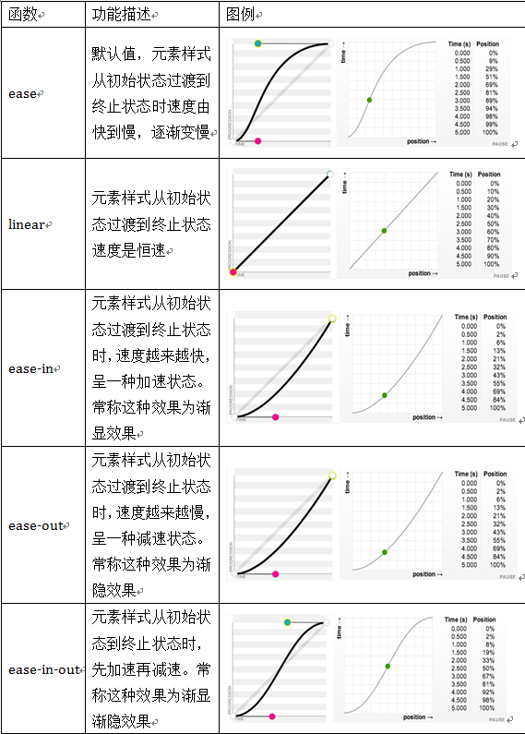

 | 设置动画开始播放的时间
 | animation-delay属性用来定义动画开始播放的时间，用来触发动画播放的时间点。和transition-delay属性一样，用于定义在浏览器开始执行动画之前等待的时间。
 | 语法规则：
 | animation-delay:<time>[,<time>]*

 | 设置动画播放次数
 | nimation-iteration-count属性主要用来定义动画的播放次数。
 | 语法规则：
 | animation-iteration-count: infinite | <number> [, infinite | <number>]*
 | 1、其值通常为整数，但也可以使用带有小数的数字，其默认值为1，这意味着动画将从开始到结束只播放一次。
...

基础
...
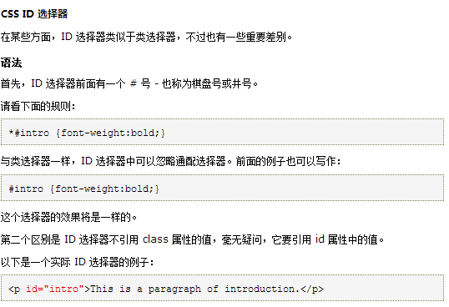
...
 | 6）CSS盒模型组成
 | CSS盒模型是由CSS定义的大小不一的盒子和盒子嵌套来编排网页，这种排版方式的网页代码简洁，维护方便，能兼容更多浏览器。
 | CSS盒子模型的属性：内容（content）、填充（padding）、边框（border）、边界（margin）。

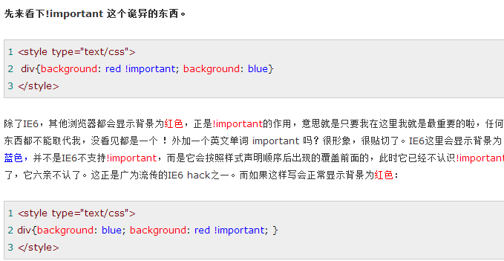
...
 |  | 4）css选择器的分组
 |  | color:green;
 |  | }
 |  | p,div,span{
 |  | font-size:20px;
 |  | }

CSS实战：
 | a元素，也叫anchor（锚点）元素，用于链接到当前页面之外的内容。
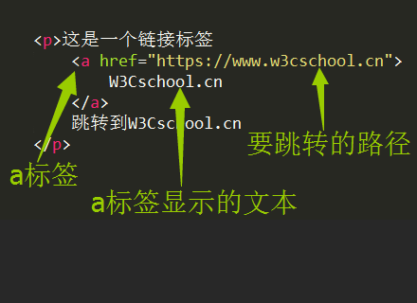

 | Nesting（嵌套）就是把一个元素放在另一个元素中。
 | <p>Here's a <a href="https://www.w3cschool.cn"> link to W3Cschool.cn</a> for you to follow.</p>

 | 有时你想要在你的网站上添加一个 a 元素，但你还不知道将它链接到哪里，这时你可以使用固定连接。
 | 把 a 元素的 href 属性的值替换为一个 # （# 也称为哈希符号），将其转换为一个固定链接。

 | 你可以通过将某元素嵌套在a元素中使其变为一个链接。
 | 把你的图片嵌入到a元素中。例子如下：
 | <a href="#"><img src="/images/relaxing-cat.jpg"></a>
 | 请记住使用 # 作为元素的 href 属性, 以便将其转换为固定链接。
...

选择器
...
#sidebar h2 — 0, 1, 0, 1
#sidebar p:first-line — 0, 1, 0, 2
在下面的例子中，第一个将会起作用，因为它比第二个优先级高：

#sidebar p#first { color: red; } — 0, 2, 0, 1
#sidebar p:first-line { color: blue; } — 0, 1, 0, 2
至少基本理解优先级是如何工作的是很重要的，但是一些工具比如Firebug，在我们审查指定元素的时候，按照选择器的优先级列出所有的css选择器对让我们知道在指定元素上哪个选择器是有效的是很有用的，
让你非常容易的看到那个选择器作用于一个元素上了。

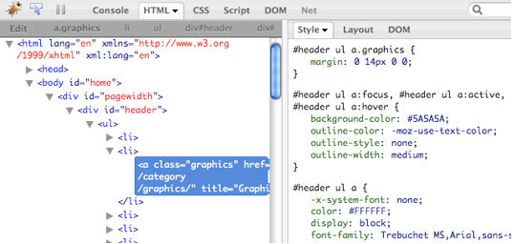

CSS3 选择器分类

CSS3选择器分类如下图所示：

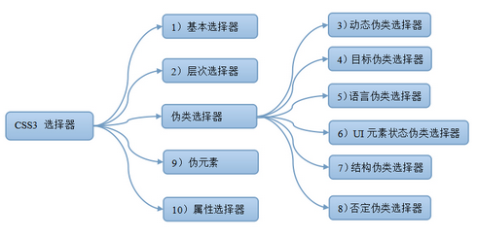

选择器的语法

1，基本选择器语法

选择器 | 类型 | 功能描述
* | 通配选择器 | 选择文档中所以HTML元素
E | 元素选择器 | 选择指定类型的HTML元素
#id | ID选择器 | 选择指定ID属性值为“id”的任意类型元素
.class | 类选择器 | 选择指定class属性值为“class”的任意类型的任意多个元素
selector1,selectorN | 群组选择器 | 将每一个选择器匹配的元素集合并

2，层次选择器语法

选择器 | 类型 | 功能描述
E F | 后代选择器（包含选择器） | 选择匹配的F元素，且匹配的F元素被包含在匹配的E元素内
E>F | 子选择器 | 选择匹配的F元素，且匹配的F元素所匹配的E元素的子元素
E+F | 相邻兄弟选择器 | 选择匹配的F元素，且匹配的F元素紧位于匹配的E元素的后面
E~F | 通用选择器 | 选择匹配的F元素，且位于匹配的E元素后的所有匹配的F元素
...

浮动
经验分享：CSS浮动(float,clear)通俗讲解
 | 很早以前就接触过CSS，但对于浮动始终非常迷惑，可能是自身理解能力差，也可能是没能遇到一篇通俗的教程。
 | 前些天小菜终于搞懂了浮动的基本原理，迫不及待的分享给大家。
 | 写在前面的话：
 | 由于CSS内容比较多，小菜没有精力从头到尾讲一遍，只能有针对性的讲解。
 | 如果读者理解CSS盒子模型，但对于浮动不理解，那么这篇文章可以帮助你。
 | 小菜水平有限，本文仅仅是入门教程，不当之处请谅解！
 | 本文以div元素布局为例。

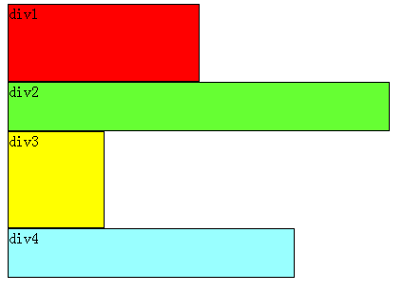
 | 教程开始：
 | 首先要知道，div是块级元素，在页面中独占一行，自上而下排列，也就是传说中的流。如下图：

 | 可以看出，即使div1的宽度很小，页面中一行可以容下div1和div2，div2也不会排在div1后边，因为div元素是独占一行的。

 | 注意，以上这些理论，是指标准流中的div。

 | 小菜认为，无论多么复杂的布局，其基本出发点均是：“如何在一行显示多个div元素”。

 | 显然标准流已经无法满足需求，这就要用到浮动。
 | 浮动可以理解为让某个div元素脱离标准流，漂浮在标准流之上，和标准流不是一个层次。
 | 例如，假设上图中的div2浮动，那么它将脱离标准流，但div1、div3、div4仍然在标准流当中，所以div3会自动向上移动，占据div2的位置，重新组成一个流。如图：
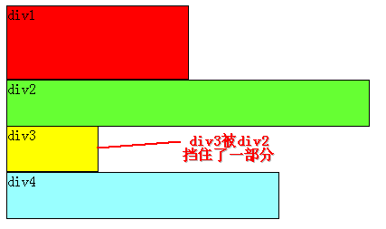

 | 从图中可以看出，由于对div2设置浮动，因此它不再属于标准流，div3自动上移顶替div2的位置，div1、div3、div4依次排列，成为一个新的流。又因为浮动是漂浮在标准流之上的，因此div2挡住了一部分div3，div3看起来变“矮”了。
 | 这里div2用的是左浮动(float:left;)，可以理解为漂浮起来后靠左排列，右浮动(float:right;)当然就是靠右排列。这里的靠左、靠右是说页面的左、右边缘。
 | 如果我们把div2采用右浮动，会是如下效果：

 | 此时div2靠页面右边缘排列，不再遮挡div3，读者可以清晰的看到上面所讲的div1、div3、div4组成的流。
 | 目前为止我们只浮动了一个div元素，多个呢？
 | 下面我们把div2和div3都加上左浮动，效果如图：
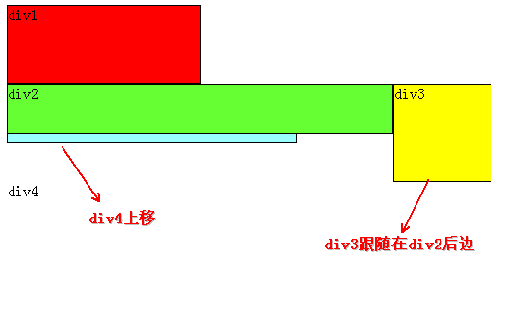

 | 同理，由于div2、div3浮动，它们不再属于标准流，因此div4会自动上移，与div1组成一个“新”标准流，而浮动是漂浮在标准流之上，因此div2又挡住了div4。

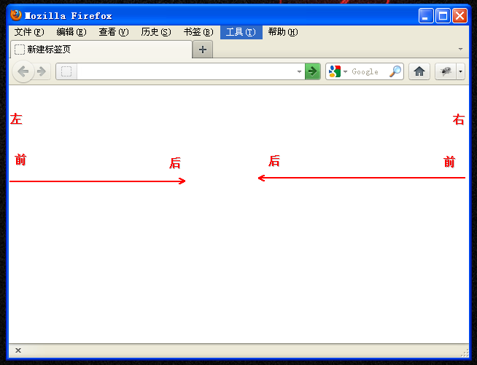
 | 咳咳，到重点了，当同时对div2、div3设置浮动之后，div3会跟随在div2之后，不知道读者有没有发现，一直到现在，div2在每个例子中都是浮动的，但并没有跟随到div1之后。因此，我们可以得出一个重要结论：
 | 假如某个div元素A是浮动的，如果A元素上一个元素也是浮动的，那么A元素会跟随在上一个元素的后边(如果一行放不下这两个元素，那么A元素会被挤到下一行)；如果A元素上一个元素是标准流中的元素，
 | 那么A的相对垂直位置不会改变，也就是说A的顶部总是和上一个元素的底部对齐。
 | div的顺序是HTML代码中div的顺序决定的。
 | 靠近页面边缘的一端是前，远离页面边缘的一端是后。
...
 | 道理和左浮动基本一样，只不过需要注意一下前后对应关系。由于是右浮动，因此右边靠近页面边缘，所以右边是前，因此div2在最右边。
 | 假如我们把div2、div4左浮动，效果图如下：
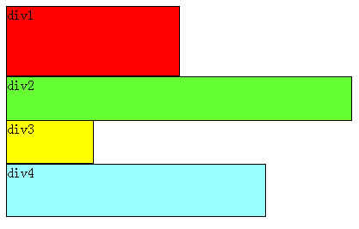

 | 依然是根据结论，div2、div4浮动，脱离了标准流，因此div3将会自动上移，与div1组成标准流。div2发现上一个元素div1是标准流中的元素，因此div2相对垂直位置不变，与div1底部对齐。div4发现上一个元素div3是标准流中的元素，因此div4的顶部和div3的底部对齐，并且总是成立的，因为从图中可以看出，div3上移后，div4也跟着上移，div4总是保证自己的顶部和上一个元素div3(标准流中的元素)的底部对齐。

 | 至此，恭喜读者已经掌握了添加浮动，但还有清除浮动，有上边的基础清除浮动非常容易理解。

 | 经过上边的学习，可以看出：元素浮动之前，也就是在标准流中，是竖向排列的，而浮动之后可以理解为横向排列。

 | 清除浮动可以理解为打破横向排列。

 | 清除浮动的关键字是clear，官方定义如下：
 | 语法：
...
 | 这时候就要用到清除浮动（clear），如果单纯根据官方定义，读者可能会尝试这样写：在div1的CSS样式中添加clear:right;，理解为不允许div1的右边有浮动元素，由于div2是浮动元素，因此会自动下移一行来满足规则。

 | 其实这种理解是不正确的，这样做没有任何效果。看小菜定论：

 | 对于CSS的清除浮动(clear)，一定要牢记：这个规则只能影响使用清除的元素本身，不能影响其他元素。

 | 怎么理解呢？就拿上边的例子来说，我们是想让div2移动，但我们却是在div1元素的CSS样式中使用了清除浮动，试图通过清除div1右边的浮动元素(clear:right;)来强迫div2下移，这是不可行的，因为这个清除浮动是在div1中调用的，它只能影响div1，不能影响div2。

 | 根据小菜定论，要想让div2下移，就必须在div2的CSS样式中使用浮动。本例中div2的左边有浮动元素div1，因此只要在div2的CSS样式中使用clear:left;来指定div2元素左边不允许出现浮动元素，这样div2就被迫下移一行。
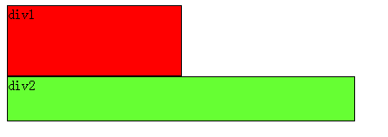

 | 那么假如页面中只有两个元素div1、div2，它们都是右浮动呢？读者此时应该已经能自己推测场景，如下：

 | 此时如果要让div2下移到div1下边，要如何做呢？

 | 同样根据小菜定论，我们希望移动的是div2，就必须在div2的CSS样式中调用浮动，因为浮动只能影响调用它的元素。

 | 可以看出div2的右边有一个浮动元素div1，那么我们可以在div2的CSS样式中使用clear:right;来指定div2的右边不允许出现浮动元素，这样div2就被迫下移一行，排到div1下边。
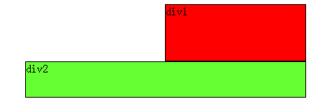

 | 至此，读者已经掌握了CSS+DIV浮动定位基本原理，足以应付常见的布局。
 | 其实，万变不离其宗，只要读者用心体会，再复杂的布局都可以通过小菜总结的规律搞定。

 | 写在后面的话：

 | 必须严正声明，CSS这块极其混乱，尤其是浏览器的兼容性问题，小菜水平有限，本文很可能有不当之处，望读者见谅。
 | 其实真不想写这么长的文章，可为了读者能够理解，总是不由自主的想多举些例子。
 | 为了减轻读者心理压力，本文没有任何CSS、HTML代码，因为现在很多教程上来就是一大堆CSS代码，看到就烦，别说细读了。
 | 最后预祝读者阅读愉快，开心掌握知识。

PS
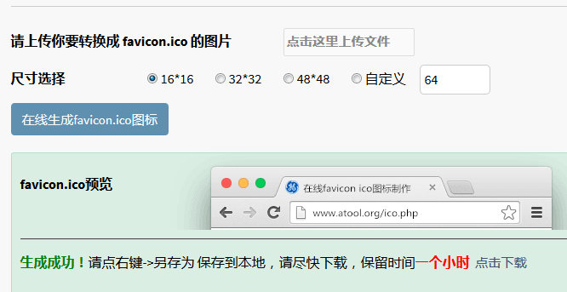
怎样是使(PNG格式)图片背景透明？
 | 一、方法1：在线网站
 |  | 1.1 登录网站：http://www.uupoop.com/ps/
 |  | 1.2 点击网站上的【从电脑上打开图片】按钮，然后选择PNG文件。
 |  | 1.3 将图像放大，方便选择。例如800%。
 |  | 1.4 点击魔法棒工具，选择要删除的部分。注：按钮Shift可实现多选。
 |  | 1.5 按【Delete】按钮，即可删除背景。
 |  | 1.6 然后点击【保存】按钮，选择格式为PNG，点击【确定】。
 |  | 1.7 生成功能后，点击网站上的【点击下载】连接，将会弹出生成的图标页面。
 |  | 1.8 将图片另存为即可。

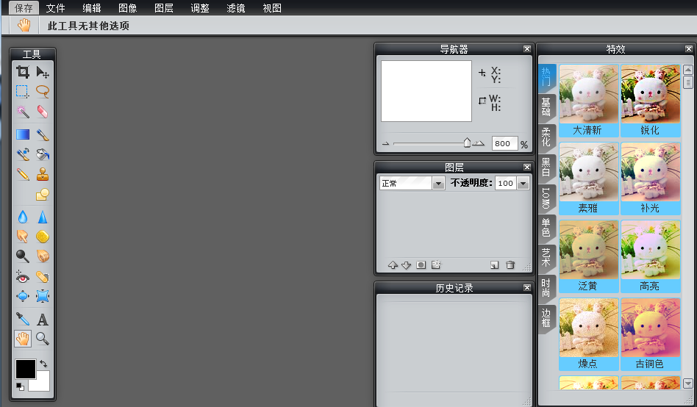
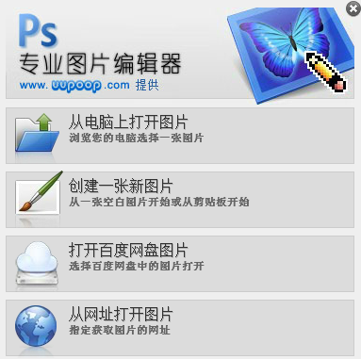

ICO图标格式文件可以实现背景透明化？
 | 需要一些软件或在线网站实现。
 | 一、方法1：在线网站
 |  | 1.1 需要背景透明的PNG格式图片。
 |  | 1.2 登录网站：http://www.atool.org/ico.php
 |  | 1.3 点击网站上的【点击这里上传文件】按钮，然后选择PNG文件。
 |  | 1.4 选择尺寸，例如32*32。
 |  | 1.5 点击网站上的【在线生成favicon.ico图标】按钮。
 |  | 1.6 生成功能后，点击网站上的【点击下载】连接，将会弹出生成的图标页面。
 |  | 1.7 将图片另存为即可。

练习
...
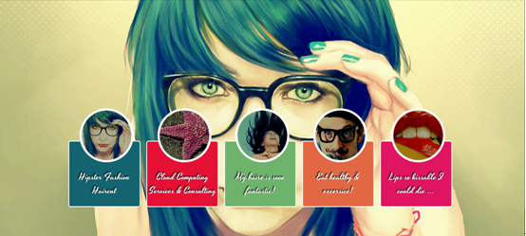
...
 | 需要修改的代码：
 | <img src="http://www.w3cplus.com/demo/css3/CSS3Fullbackground/bg3.jpg" alt="" class="bg zoomIn" id="bg3" />
 | <img src="http://www.w3cplus.com/demo/css3/CSS3Fullbackground/bg4.jpg" alt="" class="bg zoomOut" id="bg4" />
 | <img src="http://www.w3cplus.com/demo/css3/CSS3Fullbackground/bg5.jpg" alt="" class="bg rotate" id="bg5" />
 | </body>
 | </html>

制作3D旋转导航综合练习题
 | https://www.imooc.com/code/1883
 | 小伙伴们，根据变形transform和过渡transition等内容，实现如下3D旋转动画下拉导航
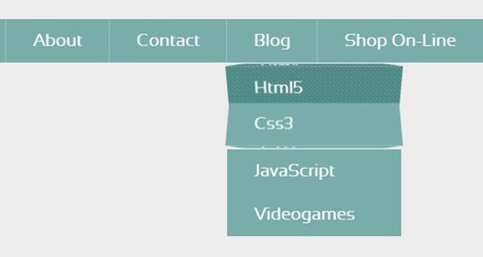

 | 案例在线演示地址：http://codepen.io/airen/pen/icFba
 | 任务

 | 1、通过CSS3的@font-face属性引入本地字体
 | 2、调用自定义的字体
 | 3、设置3D舞台布景
 | 4、给3D舞台布景设置过渡动画效果
 | 5、给不是当前状态的3D舞台的悬浮与聚焦状态设置变形效果
 | 6、给3D舞台中“.three-d-box”设置过渡与变形效果
 | 7、给导航设置3D前，与3D后变形效果
...

